Sheet1
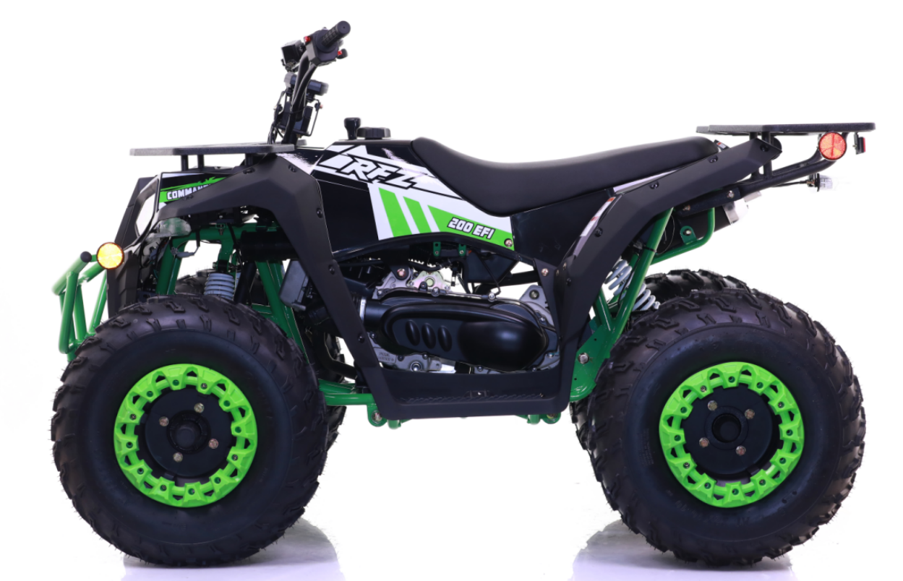 COMMANDER 200 EFI SPARE PARTS LIST

目录
序号 | 名称 |  |  |  |  |  |  | 页码
1 | 汽油机总成 /节气门/空滤器(Engine/Carburetor/air filter) |  |  |  |  |  |  | 2
2 | 换档杆总成(shift level Assy) |  |  |  |  |  |  | 4
3 | 电器件(Electric parts) |  |  |  |  |  |  | 6
4 | 车架及附件(Frame and Accessory) |  |  |  |  |  |  | 8
5 | 后叉组件(Rear swing arm) |  |  |  |  |  |  | 10
6 | 后桥组件(Rear axle assy) |  |  |  |  |  |  | 12
7 | 前摇臂组件(Swing arm) |  |  |  |  |  |  | 14
8 | 轮胎(tyre) |  |  |  |  |  |  | 16
9 | 方向柱组件(steering stem assy) |  |  |  |  |  |  | 18
10 | 方向把组件/制动系统(Handlebar/brake system) |  |  |  |  |  |  | 20
11 | 塑件/前大灯(Plastic/head light) |  |  |  |  |  |  | 22
12 | 排气管/油箱(Muffler/fuel tank) |  |  |  |  |  |  | 24
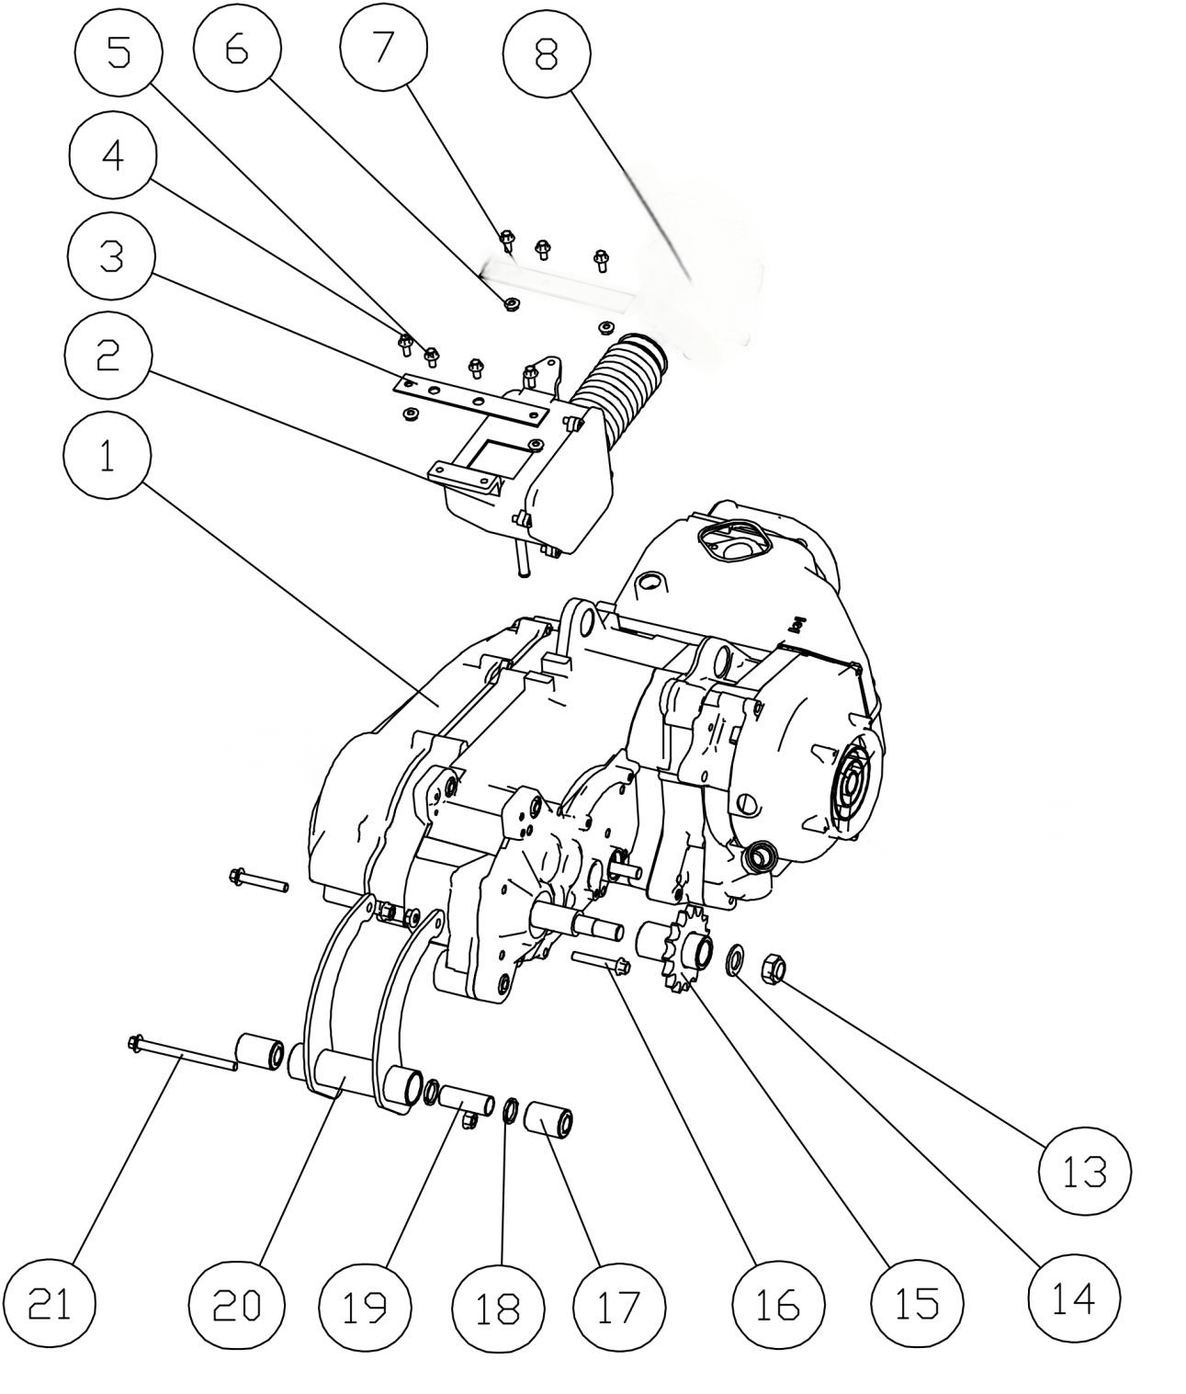

22

9

10

11

汽油机总成 /化油器/空滤器(Engine/Carburetor/air filter)
序号 | 件号 | 英文名字 | 中文名称 | 规格型号 | 单位 | 数量 | 订购数量 | 备注
NO. | ERP NO. | English name | Chinese name | Type | Unit | Quantity | Order Quantity | Remark
1 | 212046019001 | Engine 180cc | 巨能汽油机 | 1P62QML_177.3cc_电喷车专用_内置倒档_带平衡轴_长轴_不带手拉启动器_24-1齿磁电机_无标_温度传感器安装孔M8X1.0_磁电机两孔插件防水DJ7026-2-21_进气管固定螺栓长57mm | pcs | 1
2 | 301021138002 | Air Filter Assy | 空气滤清器 | AGA-16_共丙外壳(阿波罗公司打码Y-36-01030100)_口径φ41_150mm波纹胶管_右侧进气口加大防护盖,_含抱箍_带油水分离器(阿波罗公司打码打码Y-36-01030200)_圆形纸质滤芯_滤清效率≥95% | pcs | 1
3 | 602003064050 | Air Filter Assy Rear Stator | 空滤器后固定片 | AGA-16_扁铁25X2.0mm_4孔 | pcs | 1
4 | 401001007002 | Bolt | 六角法兰面螺栓-加大系列-B级 | M6X16mm_8.8级(GB/T 5789) | pcs | 4
5 | 401001006001 | Bolt | 六角法兰面螺栓-加大系列-B级 | M6X12mm_4.8级(GB/T 5789) | pcs | 3
6 | 404004001002 | nut | 粗牙全金属六角法兰面锁紧螺母 | M6(GB/T 6187.1) | pcs | 4
7 | 602003065006 | Air Filter Assy Front Stator | 空滤器前固定片 | AGA-16改进_冷轧钢板2.0mm_3孔_带防倾倒阀支架 | pcs | 1
8 | 301065001001 | throttle plate assy | 节气门总成_本色 | 日本进口 TPS、INFINEON 压力芯片、源创喷油器 | pcs | 1
9 | 609033014002 | Fixing plate | 发动机上固定板 | AGA-16_铁板4.0mm | pcs | 1
10 | 303143001002 | Engine front braket | 发动机前支架 | AGA-16_震动改进 | pcs | 1
11 | 303144001001 | engine Cushion | 发动机前固定胶垫 | AGA-16_震动改进_长安462牙箱胶垫 | pcs | 2
12 | 404004002002 | nut | 粗牙全金属六角法兰面锁紧螺母 | M8(GB/T 6187.1) | pcs | 4
13 | 404007004002 | nut | 非金属嵌件六角锁紧螺母细牙 | M16X1.5(GB/T 6183.2) | pcs | 1
14 | 405006022002 | waser | 平垫圈 | ￠16X￠30X2.5 | pcs | 1
15 | 263600001001 | front sprocket | 输出链轮 | 530-15T_花键套长66 | pcs | 1
16 | 401001057002 | Bolt | 六角法兰面螺栓-加大系列-B级 | M8X40mm_8.8级(GB/T5789) | pcs | 2
17 | 319019011002 | rubber cushion | 缓冲套 | ￠14X￠28X41 | pcs | 2
18 | 319040001001 | rubber ring | 橡胶圈 | ￠19X￠24X3 | pcs | 2
19 | 601001392001 | rubber cushion spacer | 缓冲套隔套 | ￠16X￠19X50.5 | pcs | 1
20 | 303064002050 | Engine rear braket | 发动机后固定座 | AGA-16_配巨能150/180发动机 | pcs | 1
21 | 401001069001 | Bolt | 六角法兰面螺栓-加大系列-B级 | M8X95-F_8.8级(GB/T 5789) | pcs | 1
 | 404005003002 | nut | 粗牙全金属六角法兰面锁紧螺母 | M10X1.25(GB/T 6187.2) | pcs | 2
 | 401001069001 | Bolt | 六角法兰面螺栓-加大系列-B级 | M8X95-F_8.8级(GB/T 5789) | pcs | 1
 | 404004002002 | nut | 粗牙全金属六角法兰面锁紧螺母 | M8(GB/T 6187.1) | pcs | 1
 | 401001003001 | Bolt | 六角法兰面螺栓-加大系列-B级 | M10X1.25X45-F_8.8级(GB/T5789),要求L=45_Lg=25_s=13_dcmax=20.8 | pcs | 1
 | 401001051002 | Bolt | 六角法兰面螺栓-加大系列-B级 | M8X25_8.8级(GB/T 5789) | pcs | 2
 | 404005003002 | nut | 粗牙全金属六角法兰面锁紧螺母 | M10X1.25(GB/T 6187.2) | pcs | 1
 | 405003001004 | waser | 标准型弹簧垫圈 | ￠10(GB/T 93) | pcs | 1
22 | 315213001001 | temperature sensor | 温度传感器_本色 | 进口电阻_螺纹规格M8X1.0X10_线长200mm | pcs | 1
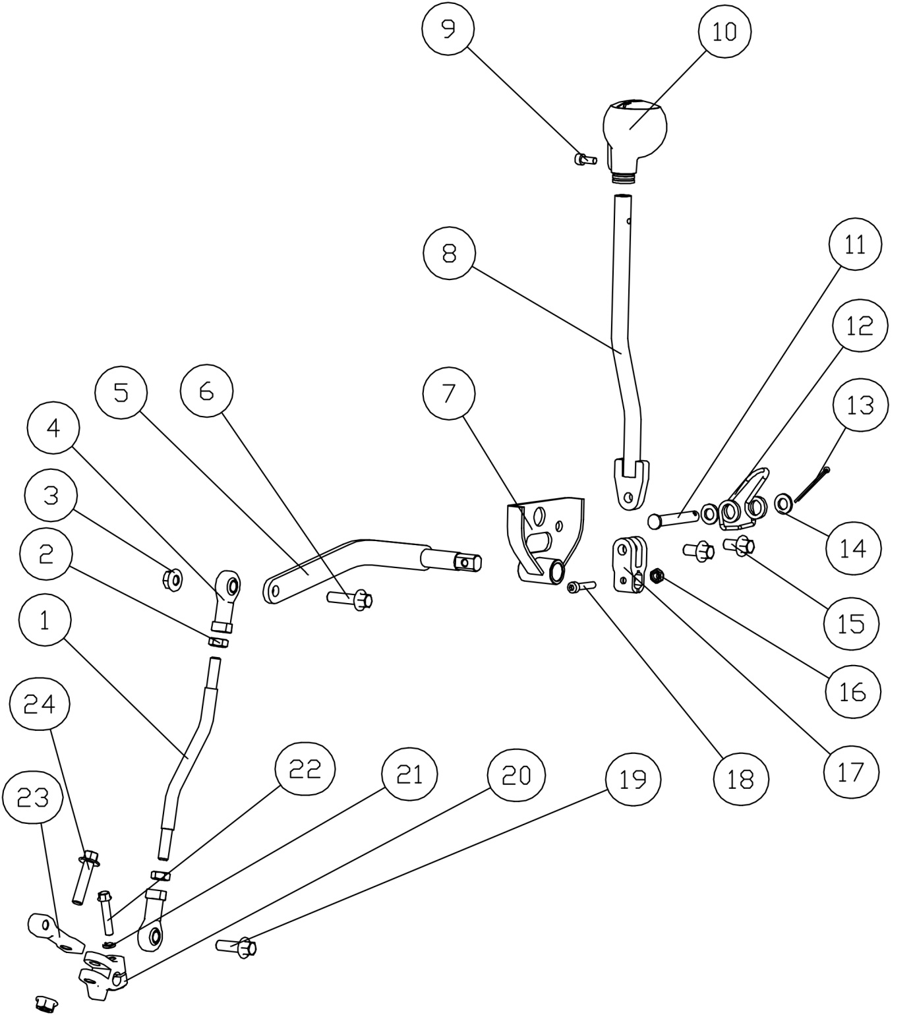

换档杆总成(shift level Assy)
序号 | 件号 | 英文名字 | 中文名称 | 规格型号 | 单位 | 数量 | 订购数量 | 备注
NO. | ERP NO. | English name | Chinese name | Type | Unit | Quantity | Order Quantity | Remark
1 | 306029001001 | gear shift Assy | 换挡连杆 | AGA-16_长166mm_两端M8X25 | pcs | 1
2 |  | Nut | 1型六角螺母 | M8(GB/T 6170) | pcs | 2
3 | 404004002002 | Nut | 粗牙全金属六角法兰面锁紧螺母 | M8(GB/T 6187.1) | pcs | 2
4 |  | joint bearing | 关节轴承 | AGA-16_中心孔￠8X12_中心至端面距离38mm_螺纹M8X20 | pcs | 2
5 | 601060003002 | upper shift arm | 上换档臂 | AGA-16_改进 | pcs | 1
6 | 401001053002 | bolt | 六角法兰面螺栓-加大系列-B级 | M8X30mm_8.8级(GB/T 5789) | pcs | 1
7 | 303147001050 | fix houlder | 换档手柄固定座 | AGA-16车型 | pcs | 1
8 | 263218001001 | Shift lever elbow | 变档杆弯管 | AGA-16车型 | pcs | 1
9 | 403005016001 | bolt | 内六角圆柱头螺钉 | M5X10mm_4.8级(GB/T70.1) | pcs | 1
10 | 263219001001 | Shift lever | 变档手柄 | AGA-16车型 | pcs | 1
11 |  | axis pin | 销轴 | 8X55 | pcs | 1
12 | 263200001001 | spring | 排档回位弹簧 | AGA-16车型 | pcs | 1
13 |  | pin | 开口销 | 2.0X20 | pcs | 1
14 |  | waser | 平垫圈 | ￠8 | pcs | 2
15 | 401001046002 | bolt | 六角法兰面螺栓-加大系列-B级 | M8X16mm_8.8级(GB/T 5789) | pcs | 2
16 | 404006003002 | Nut | 非金属嵌件六角锁紧螺母 | M5[GB/T 889.1-2000] | pcs | 1
17 | 306025001003 | Gear shift rod fixed clamp block | 换档杆固定夹块 | AGA-16_铸钢（改进） | pcs | 1
18 | 403005022001 | bolt | 内六角圆柱头螺钉 | M5X25mm_8.8级(GB/T70.1) | pcs | 1
19 | 401001051002 | bolt | 六角法兰面螺栓-加大系列-B级 | M8X25mm_8.8级(GB/T 5789) | pcs | 1
20 | 263100002001 | Shift lever base | 变档杆底座 | AGA-16车型 | pcs | 1
21 | 405003009003 | waser | 标准型弹簧垫圈 | ￠6(GB/T 93) | pcs | 1
22 | 401001013002 | bolt | 六角法兰面螺栓-加大系列-B级 | M6X30mm_8.8级(GB/T 5789) | pcs | 1
23 | 601061001003 | bottom shift arm | 下换档臂 | AGA-16_铸钢 | pcs | 1
24 | 401001053002 | bolt | 六角法兰面螺栓-加大系列-B级 | M8X30mm_8.8级(GB/T 5789) | pcs | 1
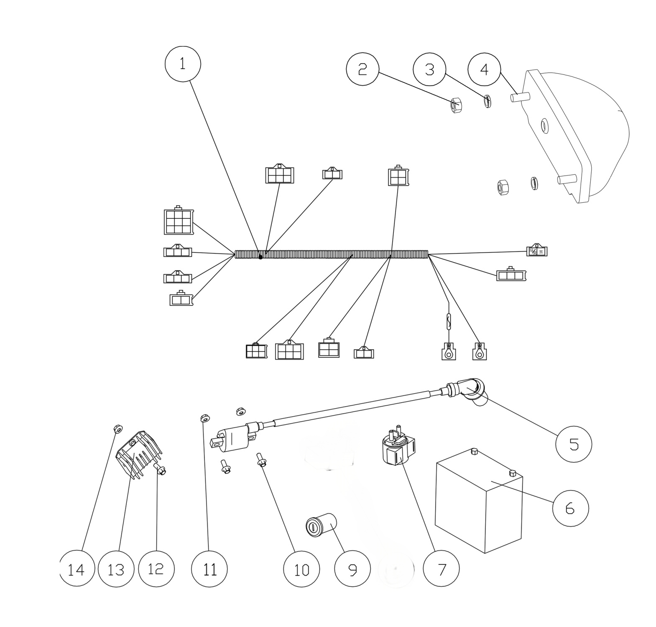 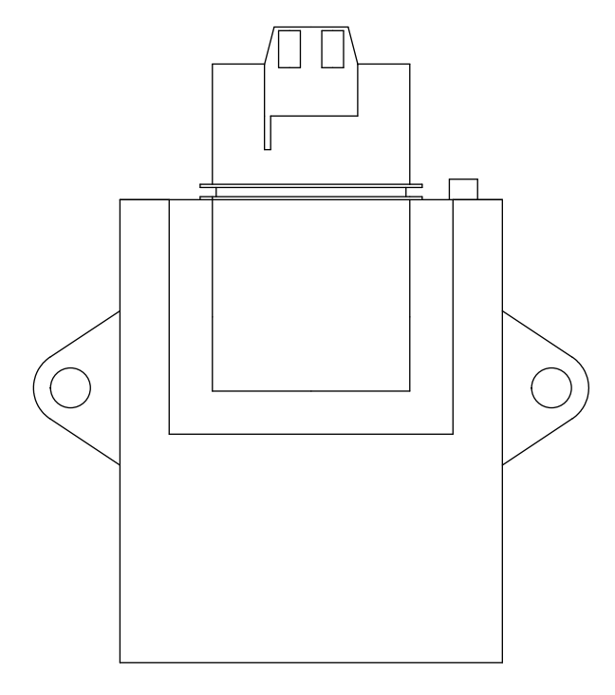

16
18

17

15
19

20

21

电器件(Electric parts)
序号 | 件号 | 英文名字 | 中文名称 | 规格型号 | 单位 | 数量 | 订购数量 | 备注
NO. | ERP NO. | English name | Chinese name | Type | Unit | Quantity | Order Quantity | Remark
1 | 315007257001 | wiring harness | 主电缆 | AGA-16车型_配GY6-150/180发动机_飞特电喷车状态_带仪表及油量传感器接口_带LED日间行车灯接口_带防盗报警器接口_带OBD接口 | pcs | 1
2 | 404001003003 | nut | 1型六角螺母 | M6(GB/T 6170) | pcs | 2
3 | 405003009003 | waser | 标准型弹簧垫圈 | ￠6(GB/T 93) | pcs | 2
4 | 316020051001 | rear light | 后尾灯 | ATV_E24 148R-000189_LED灯-CH-2004黑壳透明罩_线长：500mm_插件为子弹头公头_线径0.3mm | pcs | 1
5 | 315105004001 | ignition coil | 高压包_黑色 | GYB-DG2-A_线长210_带黑色高压包帽_配GY6发动机 | pcs | 1
6 | 315006030001 | battery | 猛狮后加液免维护电池_黑色 | 12V9Ah_长宽高134X75X138_出口型_英文版(带使用说明) | pcs | 1
7 | 315005009001 | starting solenoid | 起动继电器_黑色 | JLAJ31-301AJ | pcs | 1
8 |  |  |  |  | pcs
9 | 316008016001 | key ignition | 电门锁 | AGA-16_金属外壳_螺纹固定_二档四线_线长250mm | pcs | 1
10 | 401001007002 | bolt | 六角法兰面螺栓-加大系列-B级 | M6X16mm_8.8级(GB/T 5789) | pcs | 2
11 | 404004001003 | nut | 粗牙全金属六角法兰面锁紧螺母 | M6(GB/T 6187.1) | pcs | 2
12 | 401001007002 | bolt | 六角法兰面螺栓-加大系列-B级 | M6X16mm_8.8级(GB/T 5789) | pcs | 1
13 | 315002018001 | rectifier | 调压整流器_黑色 | 电喷使用_线长180mm | pcs | 1
14 | 404004001003 | nut | 粗牙全金属六角法兰面锁紧螺母 | M6(GB/T 6187.1) | pcs | 1
15 | 316012010001 | Remote control | 防盗报警器_本色 | ATV车用_单摇控_多音_防水_继电器改进 | pcs | 1
 | 403005023001 | bolt | 内六角圆柱头螺钉_镀彩锌 | M5X20_4.8级(GB/T70.1) | pcs | 1
 | 403005022001 | bolt | 内六角圆柱头螺钉_镀白锌 | M5X25_8.8级(GB/T70.1) | pcs | 2
 | 319016036001 | shockproof rubber gasket | 油箱防震橡胶垫_黑色 | 内径￠9.7mm-外径￠24mm-宽8mm | pcs | 2
 | 404006003002 | nut | 非金属嵌件六角锁紧螺母_镀彩锌 | M5(GB/T 889.1-2000) | pcs | 3
16 | 609083001002 | Speed sensor fixed spacer sleeve | 速度传感器固定隔套 | AGA-16_圆管￠16X1.5X25.5mm | pcs | 1
17 | 317005008001 | Speed sensor | RD速度传感器 | 线长800mm_带4个￠6X3mm磁钢_不带薄螺母和垫片,线长800mm_带4个￠6X3磁钢_不带薄螺母和垫片 | pcs | 1
18 | 315212001001 | Auxiliary wiring harness | 副电缆_黑色 | AGA-16_飞特电喷车专用 | pcs | 1
19 | 315215001001 | ECU | ECU_本色 | 意法半导体芯片、EPA专用 ECU、支持多排量一键切换 | pcs | 1
20 | 315005012001 | pump relay fuel pump relay | 油泵继电器_本色 | 国产防水 | pcs | 1
 | 403005042002 | bolt | 内六角圆柱头螺钉_镀彩锌 | M6X20_4.8级(GB/T70.1) | pcs | 2
 | 404004001003 | nut | 粗牙全金属六角法兰面锁紧螺母_镀彩锌 | M6(GB/T 6187.1) | pcs | 2
 | 319001069002 | bush | 衬套_镀彩锌 | ￠6.5X￠12X5mm_铁 | pcs | 2
 | 401001009002 | bolt | 六角法兰面螺栓-加大系列-B级_镀彩锌 | M6X20_8.8级(GB/T 5789) | pcs | 2
 | 319001069002 | bush | 衬套_镀彩锌 | ￠6.5X￠12X5mm_铁 | pcs | 1
 | 404006003002 | nut | 非金属嵌件六角锁紧螺母_镀彩锌 | M5(GB/T 889.1-2000) | pcs | 2
 | 403005019001 | bolt | 内六角圆柱头螺钉_镀彩锌 | M5X14_4.8级(GB/T70.1) | pcs | 2
21 | 602003148002 | stator | FS插件固定片_喷塑磨砂黑 | AGA-16电喷车专用_冷轧钢板1.5mm | pcs | 1

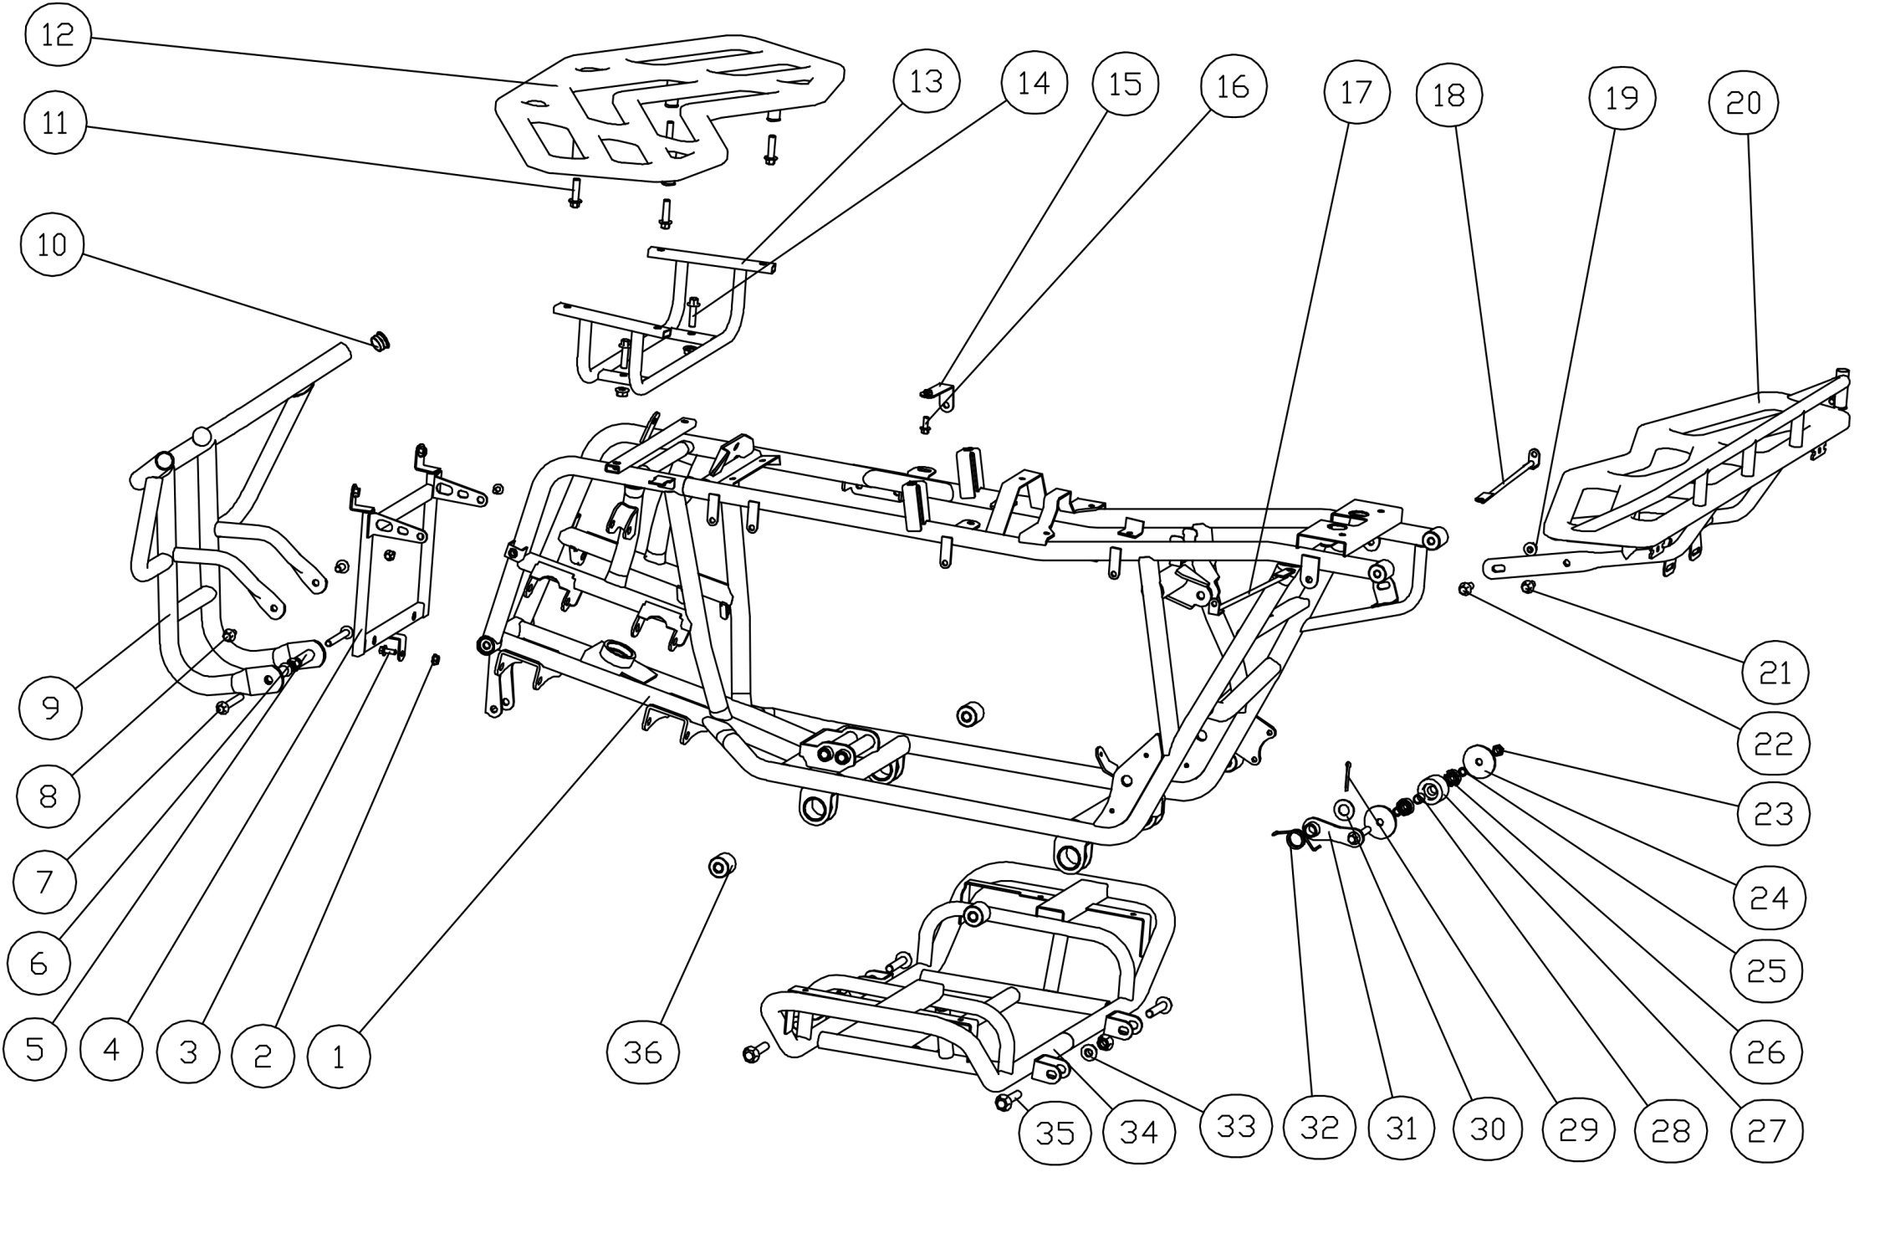

38

37

车架及附件(Frame and Accessory)
序号 | 件号 | 英文名字 | 中文名称 | 规格型号 | 单位 | 数量 | 订购数量 | 备注
NO. | ERP NO. | English name | Chinese name | Type | Unit | Quantity | Order Quantity | Remark
1 | 303002204004 | frame assy | FS车架总成_喷塑磨砂黑 | AGA-16_EPA电喷车_改进_脚后刹_前后货架 | pcs | 1
2 | 404004001003 | nut | 粗牙全金属六角法兰面锁紧螺母 | M6(GB/T 6187.1) | pcs | 1
3 | 401001007002 | bolt | 六角法兰面螺栓-加大系列-B级 | M6X16mm_8.8级(GB/T 5789) | pcs | 1
4 | 601016018050 | front plastic protector stand | 前保护罩支架 | AGA-16 | pcs | 1
5 | 601001393001 | spacer | 前保险杠固定隔套 | ￠9X￠14X47 | pcs | 2
6 | 404004002002 | nut | 粗牙全金属六角法兰面锁紧螺母 | M8(GB/T 6187.1) | pcs | 4
7 | 401001036003 | bolt | 六角法兰面螺栓-加大系列-B级 | M8X1.25X65-F_8.8级(GB/T5789) | pcs | 2
8 | 401001046002 | bolt | 六角法兰面螺栓-加大系列-B级_镀彩锌 | M8X16mm_8.8级(GB/T 5789) | pcs | 2
9 | 303074029053 | front bumper | 前保险杠_喷塑绿色 | AGA-16_带反射器支架 | pcs | 1 |  | You can choose the color
10 | 319016015001 | rubber plug | 排气管橡胶塞 | ￠16X￠22X16.5mm | pcs | 2
11 | 401001055002 | bolt | 六角法兰面螺栓-加大系列-B级 | M8X35mm_8.8级(GB/T 5789) | pcs | 2
12 | 314005025003 | front rack | 加宽前货架_喷塑皮纹黑 | AGA-16加宽_普通款-不带长条灯孔 | pcs | 1
13 | 303080009050 | Front plastic parts bracket | 前塑件支架 | AGA-16_防盗器支架 | pcs | 1
14 | 401001053002 | bolt | 六角法兰面螺栓-加大系列-B级 | M8X30mm_8.8级(GB/T 5789) | pcs | 2
15 | 601059001050 | Front body side support plate | 前车体侧支撑片 | AGA-16_冷轧钢板2.0mm | pcs | 1
16 | 401001007002 | bolt | 六角法兰面螺栓-加大系列-B级 | M6X16mm_8.8级(GB/T 5789) | pcs | 1
17 | 303146002050 | Rear fender L. support rod | 后挡泥板左支撑杆 | AGA-16 | pcs | 1
18 | 303146001050 | Rear fender R. support rod | 后挡泥板右支撑杆 | AGA-16 | pcs | 1
19 | 404004002002 | nut | 粗牙全金属六角法兰面锁紧螺母 | M8(GB/T 6187.1) | pcs | 1
20 | 314001058004 | rear rack | 后货架_喷塑皮纹黑 | AGA-16车型-加宽款-带反射器支架 | pcs | 1
21 | 401001046002 | bolt | 六角法兰面螺栓-加大系列-B级 | M8X16mm_8.8级(GB/T 5789) | pcs | 2
22 | 401001049002 | bolt | 六角法兰面螺栓-加大系列-B级 | M8X20mm_8.8级(GB/T 5789) | pcs | 1
23 | 404006005003 | nut | 非金属嵌件六角锁紧螺母 | M8[GB/T 889.1-2000] | pcs | 1
24 | 405006055001 | washer | 平垫圈 | ￠8.5X￠45X3 | pcs | 2
25 | 319001082001 | bush | 衬套_ | ￠8.5X￠11X4mm_铁 | pcs | 2
26 | 409002023001 | bearing | 深沟球轴承 | GB/T 276_608ZZ(d=8,D=22,B=7) | pcs | 2
27 | 311005001001 | chain roller | 链条张紧轮 | 通用 | pcs | 1
28 | 319001115001 | bush | 衬套 | ￠9X￠12X12mm_铁 | pcs | 1
29 | 407005005001 | cotter pin | 开口销 | ￠2.5X30mm(GB/T 91-2000) | pcs | 1
30 | 405006014001 | washer | 平垫圈 | ￠14X￠22X1.5 | pcs | 1
31 | 303057003002 | chain roller bracket | 链条张紧轮支架 | AGA-4铁钢板4mm_螺栓M8X50mm | pcs | 1
32 | 319007007001 | spring | 链条张紧轮扭簧 | ATV125U_￠2.5_内径￠19_有效圈数3圈 | pcs | 1
33 | 404005003002 | nut | 细牙全金属六角法兰面锁紧螺母 | M10X1.25(GB/T 6187.2) | pcs | 4
34 | 303199002004 | Pedal support | 脚踏板支架_喷塑绿色 | AGA-16_改进 | pcs | 1
35 | 401001003001 | bolt | 六角法兰面螺栓-加大系列-B级 | M10X1.25X45-F_8.8级(GB/T5789) | pcs | 4
36 | 319019012001 | Buffer sleeve | 缓冲套 | ￠10X￠28X29 | pcs | 4
37 | 318006007001 | reflector | 侧回复反射器_红色 | KM-101_CQC(IA-E4-02.3298)_圆形_DOT-SAE-A-03,带E-Mark 、DOT、CQC认证 | pcs | 2
38 | 318006007002 | reflector | 侧回复反射器_琥珀色(黄色) | KM-101_CQC(IA-E4-02.3298)_圆形_DOT-SAE-A-03 | pcs | 2
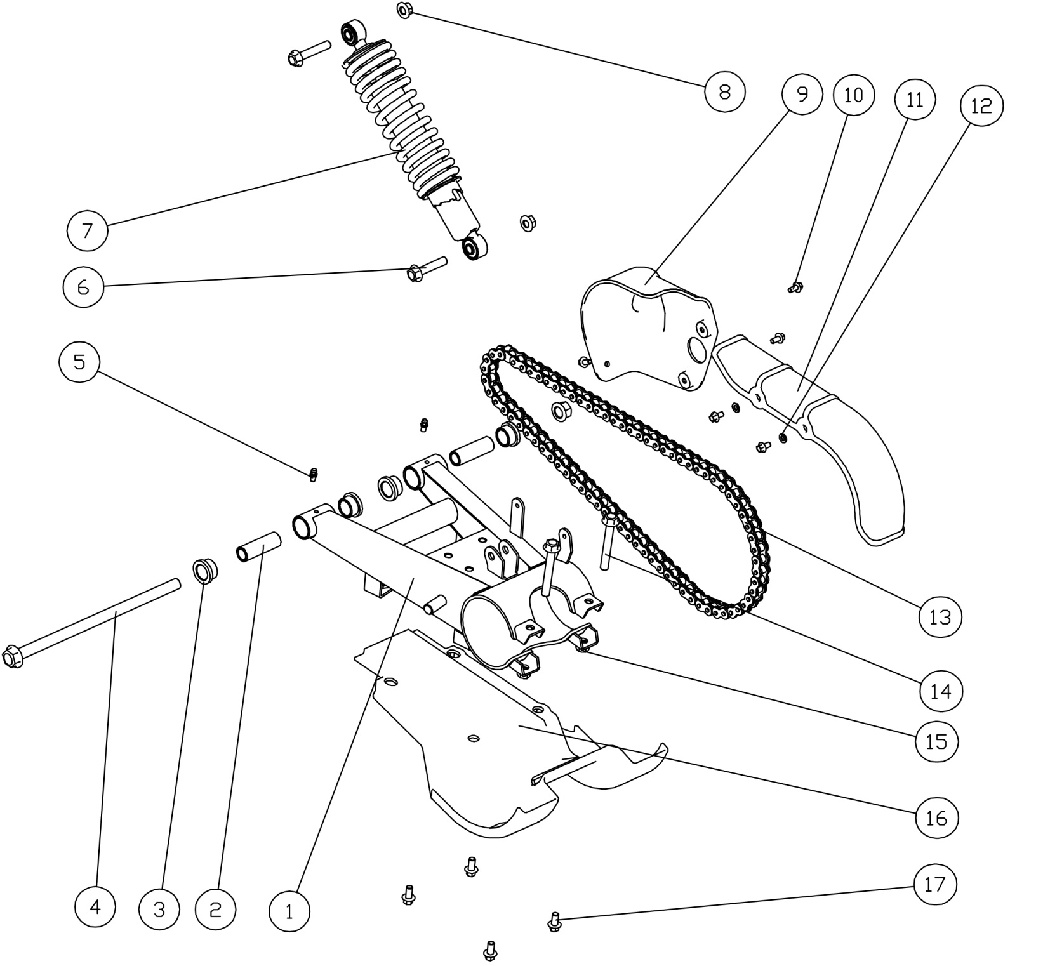 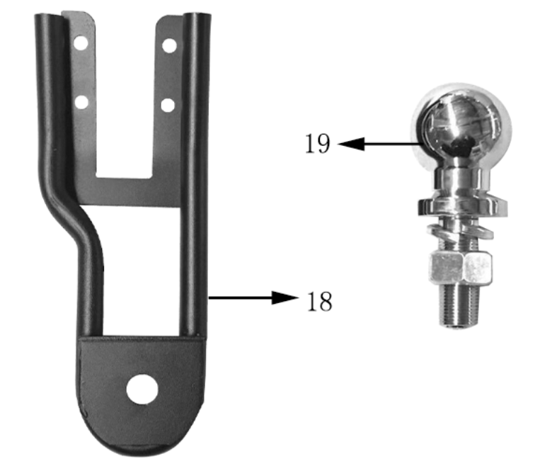

后叉组件(Rear swing arm)
序号 | 件号 | 英文名字 | 中文名称 | 规格型号 | 单位 | 数量 | 订购数量 | 备注
NO. | ERP NO. | English name | Chinese name | Type | Unit | Quantity | Order Quantity | Remark
2 | 303085003002 | Rear Swing Arm | 后平叉衬管 | AGA-16_￠20X￠14.2X61_磨外圆 | pcs | 2
3 | 319041001002 | pivot | 后平叉粉末冶金衬套 | AGA-16_￠26X￠20X16.5 | pcs | 4
4 | 401002098001 | bolt | 六角法兰面螺栓细牙小系列 | M14X1.5X285mm(轴￠14mm)_10.9级_螺纹长35mm_带螺母 | pcs | 1
5 | 318034001003 | grease nipple | 黄油嘴 | M6 | pcs | 2
 | 318035003002 | grease nipple cover | 黄油嘴防尘盖_红色 | 塑料_￠6 | pcs | 2
6 | 401001003001 | bolt | 六角法兰面螺栓-加大系列-B级 | M10X1.25X45-F_8.8级(GB/T5789) | pcs | 2
7 | 306001101005 | Rear Shock | 后减震器 | AGA-9_长350mm_安装孔直径10mm_弹簧直径10mm,_阻尼效果增强_扛撕裂强度8KN缓冲套 | pcs | 1
8 | 404005003002 | nut | 细牙全金属六角法兰面锁紧螺母 | M10X1.25(GB/T 6187.2) | pcs | 2
9 | 304076002001 | sporcket cover | 链轮罩 | AGA-16 | pcs | 1
10 | 401001006001 | bolt | 六角法兰面螺栓-加大系列-B级 | M6X12mm_4.8级(GB/T 5789) | pcs | 5
11 | 304075002001 | chain cover | 链条罩 | AGA-16 | pcs | 1
12 | 405006040002 | washer | 平垫圈 | ￠6X￠16X1.5 | pcs | 2
13 | 311011137001 | chain | 链条 | 530-72节_链条锁片反向安装 | pcs | 1
14 | 401001071001 | bolt | 六角法兰面螺栓-加大系列-B级 | M10X1.25X80-F_8.8级(GB/T 5789) | pcs | 2
15 | 404005003002 | nut | 细牙全金属六角法兰面锁紧螺母 | M10X1.25(GB/T 6187.2) | pcs | 2
16 | 304029001001 | Rear bridge cover | 后桥保护板 | AGA-16 | pcs | 1
17 | 401001046002 | bolt | 六角法兰面螺栓-加大系列-B级 | M8X16mm_8.8级(GB/T 5789) | pcs | 4
18 | 303200001050 | fix bracket for trail ball | 拖车球支架_喷塑磨砂黑 | AGA-16 | pcs | 1
19 | 303203001001 | trail ball | 拖车球_镀铬 | 1-7/8'_螺杆M19X1.5X50mm_带螺母和弹垫 | pcs | 1
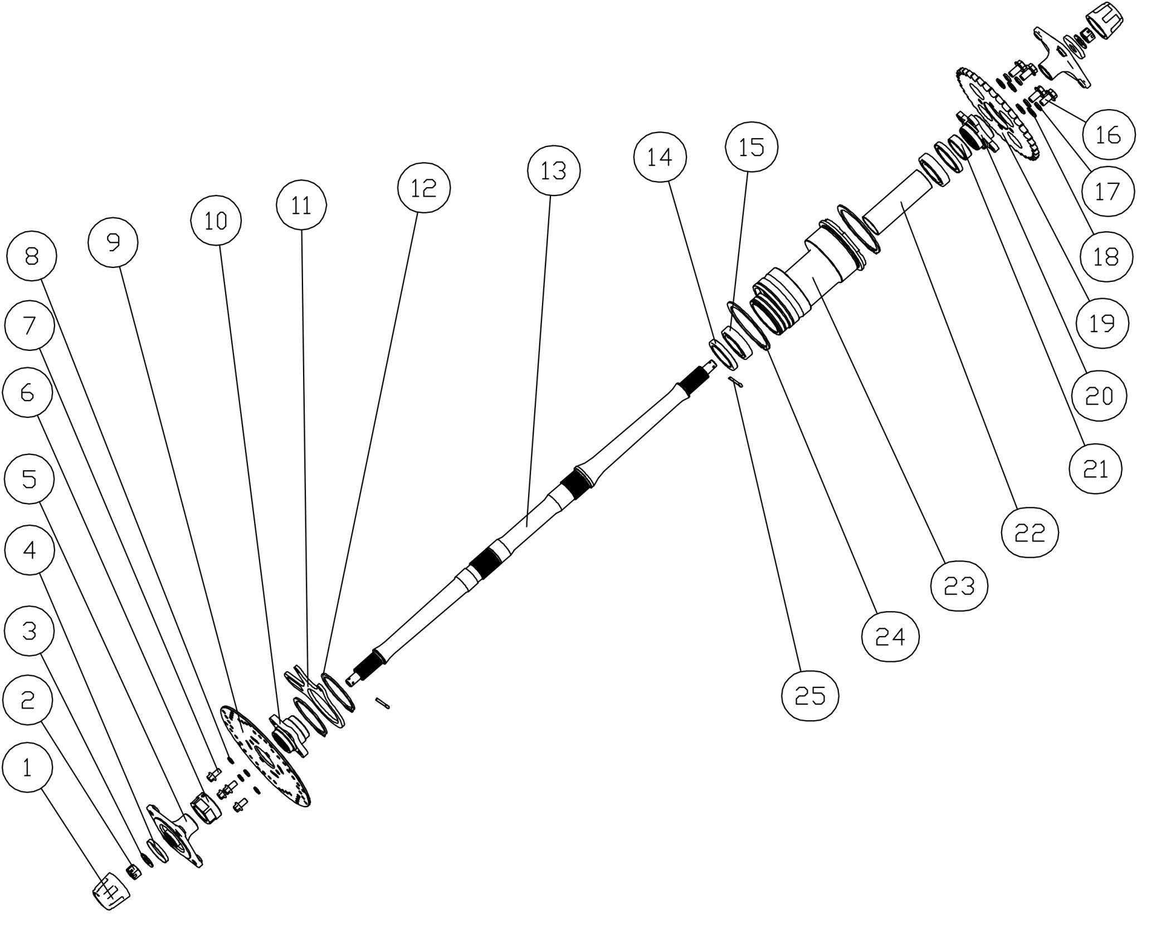

后桥组件(Rear axle assy)
序号 | 件号 | 英文名字 | 中文名称 | 规格型号 | 单位 | 数量 | 订购数量 | 备注
NO. | ERP NO. | English name | Chinese name | Type | Unit | Quantity | Order Quantity | Remark
1 | 319014007001 | dustproof washer | 轮轴防尘套 | (￠42X￠52X42mm)_橡胶件 | pcs | 2
2 | 404011004001 | nut | 六角开槽薄螺母细牙A和B级 | M14X1.5(GB/T9459) | pcs | 2
3 | 405006015001 | washer | 平垫圈 | ￠14X￠22X3 | pcs | 2
4 | 319014005001 | dustproof cap | 轮轴防尘盖-铁 | (大防尘盖)φ16Xφ47X0.8 | pcs | 2
5 | 306014007003 | rear wheel flange | 后轮法兰 | AGA-16_轮毂安装孔4-M10X1.25_安装孔距110mm_,轮毂中心孔凸台￠89.8_内花键23齿 | pcs | 2
6 | 306024001001 | nut | 后轴螺母 | AGA-16_内孔M33X1.5_带2只内六角紧定螺钉M6X10 | pcs | 1
7 | 401001046002 | bolt | 六角法兰面螺栓-加大系列-B级 | M8X16mm_8.8级(GB/T 5789) | pcs | 4
8 | 405003011004 | washer | 标准型弹簧垫圈 | ￠8(GB/T 93) | pcs | 4
9 | 308004038002 | front Brake Disc | 后碟刹盘 | AGA-16_2Cr13_定位内孔￠49_外径￠220_安装孔4-￠8.5_厚3.5mm,_安装孔距67mm | pcs | 1
10 | 308022001003 | Brake Disc flange | 碟刹盘法兰 | AGA-16_碟刹盘安装孔4-M8_安装孔距67mm_碟刹盘中心孔凸台￠48.8,_内花键34齿 | pcs | 1
11 | 308024003002 | Rear disc brake fixing plate | 后碟刹固定板 | AGA-16_改进 | pcs | 1
12 | 405002005001 | washer | 轴用弹性挡圈 | 75(GB/T 894.1-1986) | pcs | 2
13 | 306023002003 | rear bridge axle | 后桥轴_镀彩锌 | AGA-16_长835mm_两端螺纹为M16X1.5 | pcs | 1
14 | 319018025001 | seal | 油封 | ￠45X￠62X8mm | pcs | 2
15 | 409002039001 | bearing | 深沟球轴承 | 6007 | pcs | 2
16 | 401002010003 | bolt | 六角法兰面螺栓细牙小系列 | M10X1.25X20-F_8.8级(GB/T 5789) | pcs | 4
17 | 405003001004 | washer | 标准型弹簧垫圈 | ￠10(GB/T 93) | pcs | 6
18 | 405006006002 | washer | 平垫圈 | ￠10X￠20X1.5 | pcs | 6
19 | 311003061001 | rear sprocket | 后链轮 | 530-31T_中心孔￠58mm_安装孔4-M10X1.25_安装孔距80mm | pcs | 1
20 | 308023001003 | axle rim bracket | 链轮法兰 | AGA-16_链轮安装孔4-￠10.5_安装孔距80mm_链轮中心孔凸台￠57.8,_内花键37齿 | pcs | 1
21 | 306026001002 | spacer | 链轮法兰隔套 | ￠45X4.0X13.5mm | pcs | 1
22 | 306022005002 | spacer | 后桥轴承隔套 | AGA-16_无缝钢管￠40X2.0X122.5mm_带磁钢固定套￠48X4.0X15mm_,磁钢固定孔￠6_4孔均布 | pcs | 1
23 | 306012007001 | rear axle cover | 后桥铝筒 | AGA-16_外圆￠93_长189mm_轴承档￠62_带车速传感器安装孔M12X1.0 | pcs | 1
24 | 405002004001 | washer | 轴用弹性挡圈 | 95(GB/T 894.1-1986) | pcs | 2
25 | 407005008001 | split pin | 开口销 | ￠3X40mm(GB/T 91-2000) | pcs | 2
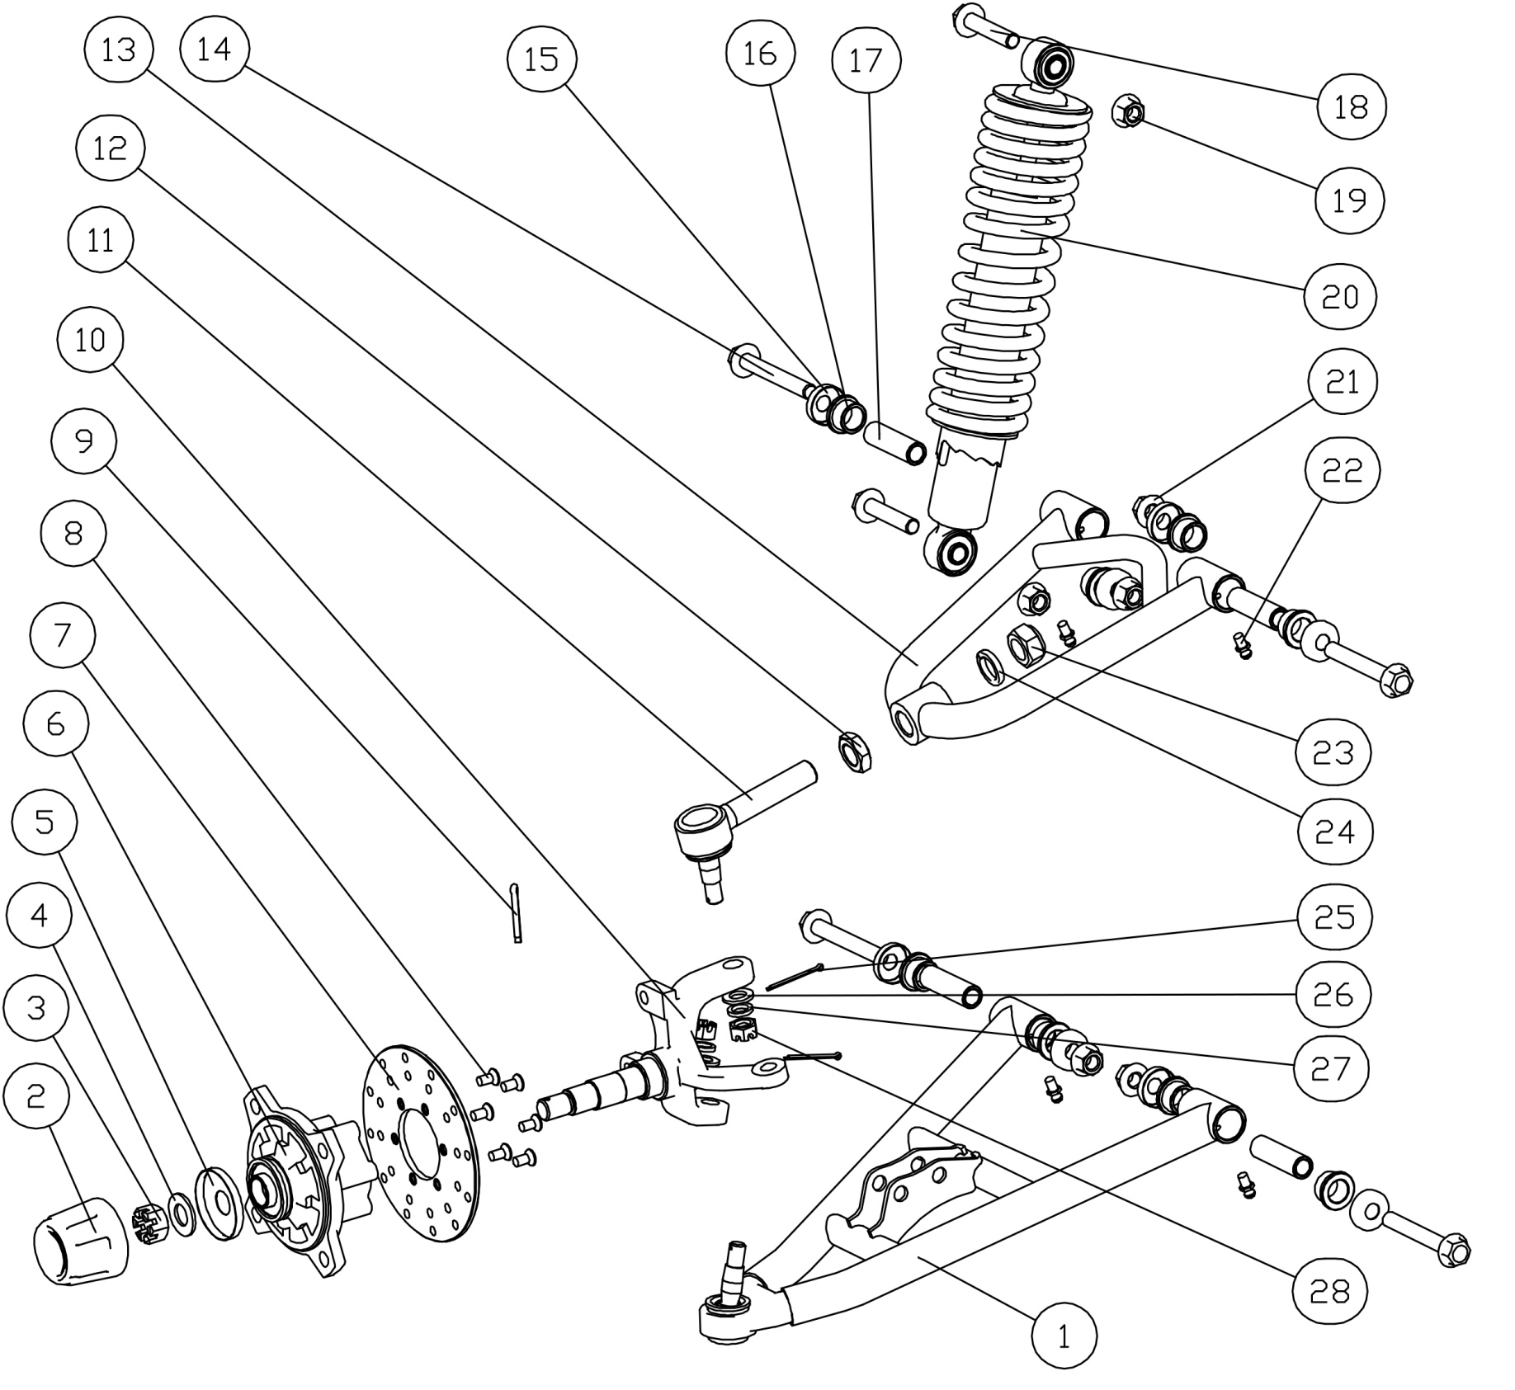

前摇臂组件(Swing arm)
序号 | 件号 | 英文名字 | 中文名称 | 规格型号 | 单位 | 数量 | 订购数量 | 备注
NO. | ERP NO. | English name | Chinese name | Type | Unit | Quantity | Order Quantity | Remark
1 | 305013022053 | bottom swing arm | 下摇臂_喷塑绿色 | AGA-16 | pcs | 1 |  | You can choose the color
2 | 319014007001 | wheel dust cover for steel rim | 轮轴防尘套 | (￠42X￠52X42mm)_橡胶件 | pcs | 1
3 | 404011004001 | nut | 六角开槽薄螺母细牙A和B级 | M14X1.5(GB/T9459) | pcs | 1
4 | 405006015001 | washer | 平垫圈 | ￠14X￠22X3 | pcs | 1
5 | 319014005001 | dustproof washer | 轮轴防尘盖-铁 | (大防尘盖)φ16Xφ47X0.8 | pcs | 1
6 | 305017005003 | front wheel flange | 前轮法兰 | AGA-16_轮毂安装孔4-M10X1.25_安装孔距110mm_,轮毂中心孔凸台￠89.8_含油封25X47X7、油封22X35X7、轴承6203、轴承6204和边隔套￠22X2.0X9.0 | pcs | 1
7 | 308003073002 | front Brake Disc | 前碟刹盘 | AGA-16_2Cr13_定位内孔￠47_外径￠160_厚度3.5mm_￠6.5-6孔安装 | pcs | 1
8 | 403011023001 | bolt | 十字槽沉头螺钉 | M6X16mm_4.8级(GB/T819.1) | pcs | 6
9 | 407005008001 | split pin | 开口销 | ￠3X40mm(GB/T 91-2000) | pcs | 1
10 | 305015045003 | left knuckle | 转向节（左） | AGA-16_球头杆固定孔锥度为1:8_前碟刹器固定孔距63mm | pcs | 1
 | 305015044003 | right knuckle | 转向节（右） | AGA-16_球头杆固定孔锥度为1:8_前碟刹器固定孔距63mm | pcs | 1
11 | 305018010001 | joint | 可调球头 | AGA-16_球头杆锥度为1:8_螺杆为M16X1.5X75_带六角螺母M16X1.5_,弹垫￠16、防松螺母M16X1.5和开槽螺母M10X1.25、平垫￠10、弹垫￠10 | pcs | 1
12 | 404010002002 | nut | 六角薄螺母 | M16X1.5 | pcs | 1
13 | 305012022053 | upper swing arm | 上摇臂_喷塑绿色 | AGA-16 | pcs | 1 |  | 有颜色区分
14 | 401002093001 | bolt | 六角法兰面螺栓细牙小系列 | M10X1.25X75mm_8.8级(GB/T 5789) | pcs | 4
15 | 305018019001 | swing arm washer | 前摇臂防尘盖 | (小防尘盖)φ10.5Xφ28X1 | pcs | 8
16 | 319042001002 | bush | 摇臂粉末冶金衬套 | AGA-16_￠20X￠15X13 | pcs | 8
17 | 601064001001 | bush | 摇臂衬管 | AGA-16_Φ15X2.5X51_磨外圆 | pcs | 4
18 | 401001003001 | bolt | 六角法兰面螺栓-加大系列-B级 | M10X1.25X45-F_8.8级(GB/T5789) | pcs | 2
19 | 404005003002 | nut | 细牙全金属六角法兰面锁紧螺母 | M10X1.25(GB/T 6187.2) | pcs | 2
20 | 305011012002 | front shock | 前减震器 | AGA-16_长340mm_安装孔直径10mm_弹簧钢丝直径8mm,_扛撕裂强度8KN缓冲套 | pcs | 1
21 | 404005003002 | nut | 细牙全金属六角法兰面锁紧螺母 | M10X1.25(GB/T 6187.2) | pcs | 4
22 | 318034001003 | grease fitting | 黄油嘴 | M6 | pcs | 8 |  | 黄油嘴防尘盖318035003002
23 | 404007004002 | nut | 非金属嵌件六角锁紧螺母 | M16X1.5 | pcs | 1 |  | 可调球头自带
24 | 405003004001 | washer | 弹簧垫圈 | ￠16 | pcs | 1 |  | 可调球头自带
25 | 407005005001 | split pin | 开口销_镀锌 | ￠2.5X30mm(GB/T 91-2000) | pcs | 2
26 | 405006007001 | washer | 平垫圈 | ￠10 | pcs | 2 |  | 可调球头自带
27 | 405003004001 | washer | 弹簧垫圈 | ￠16 | pcs | 2 |  | 可调球头自带
28 | 404011001002 | nut | 六角开槽螺母 | M10X1.25 | pcs | 2 |  | 可调球头自带
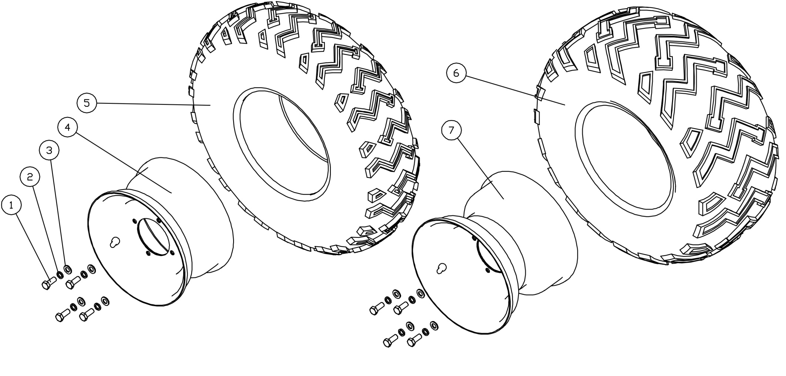 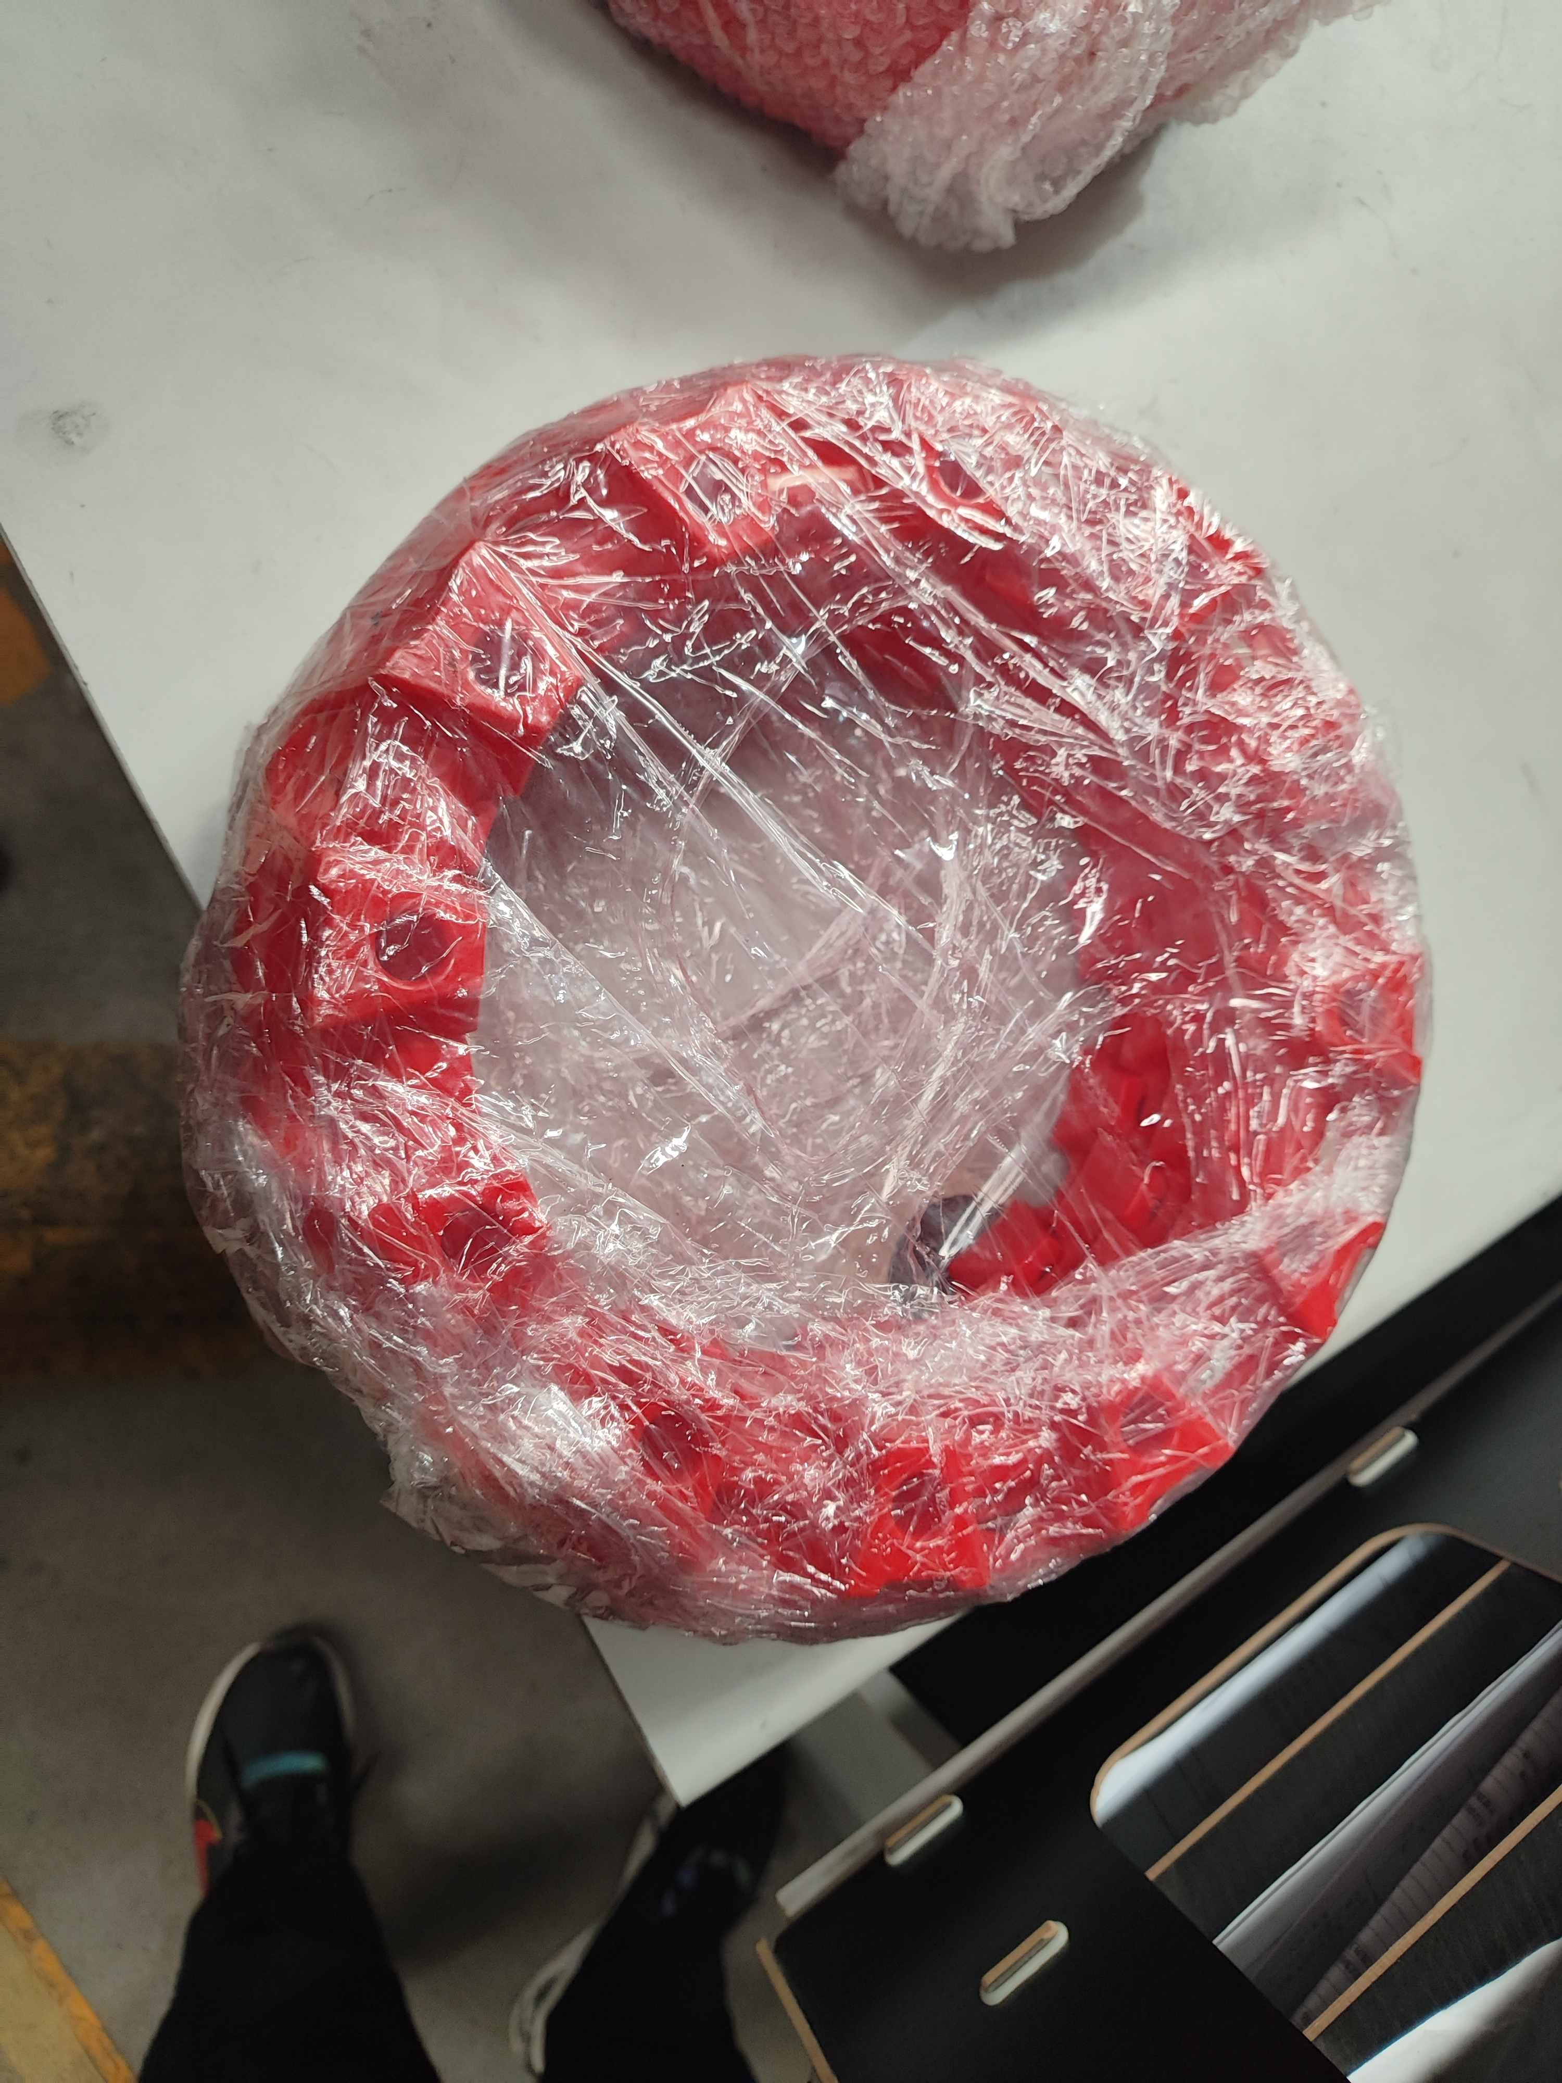

8

轮胎(tyre)
序号 | 件号 | 英文名字 | 中文名称 | 规格型号 | 单位 | 数量 | 订购数量 | 备注
NO. | ERP NO. | English name | Chinese name | Type | Unit | Quantity | Order Quantity | Remark
1 | 401003015001 | bolt | 六角头螺栓-C级 | M10X1.25X25mm_8.8级(GB/T 5780) | pcs | 8
2 | 405003001004 | washer | 标准型弹簧垫圈 | ￠10(GB/T 93) | pcs | 8
3 | 405006006002 | washer | 平垫圈 | ￠10X￠20X1.5 | pcs | 8
4 | 307003262002 | front rim (steel ) | 前轮毂 | 10X6.5_安装孔4-￠10.5_安装孔距110mm_中心孔￠90 | pcs | 2
5 | 307005161001 | front tyre | 前轮胎 | 23X7-10_托花花纹_JUNKAI标识_证书号：E32-75R-000018,带"AT"或"NHS"标识 | pcs | 2
6 | 307005162001 | rear tyre | 后轮胎 | 22X10-10_托花花纹_JUNKAI标识_证书号：E32-75R-000017,带"AT"或"NHS"标识 | pcs | 2
7 | 307004333002 | rear rim (steel ) | 后轮毂 | 10X8.0_安装孔4-￠10.5_安装孔距110mm_中心孔￠90 | pcs | 2
8 | 304077003003 | rim cover | 轮圈装饰盖_绿色 | 配10寸轮毂使用 | pcs | 4
 | 403005041001 | bolt | 内六角圆柱头螺钉 | M6X16_4.8级(GB/T70.1) | pcs | 16
 | 303164008050 | front support | 轮圈装饰盖支架(后) | ATV车型_冷轧板2.0m_10寸轮毂使用 | pcs | 8
 | 303164007050 | rear support | 轮圈装饰盖支架(前) | ATV车型_冷轧板2.0m_10寸轮毂使用 | pcs | 8
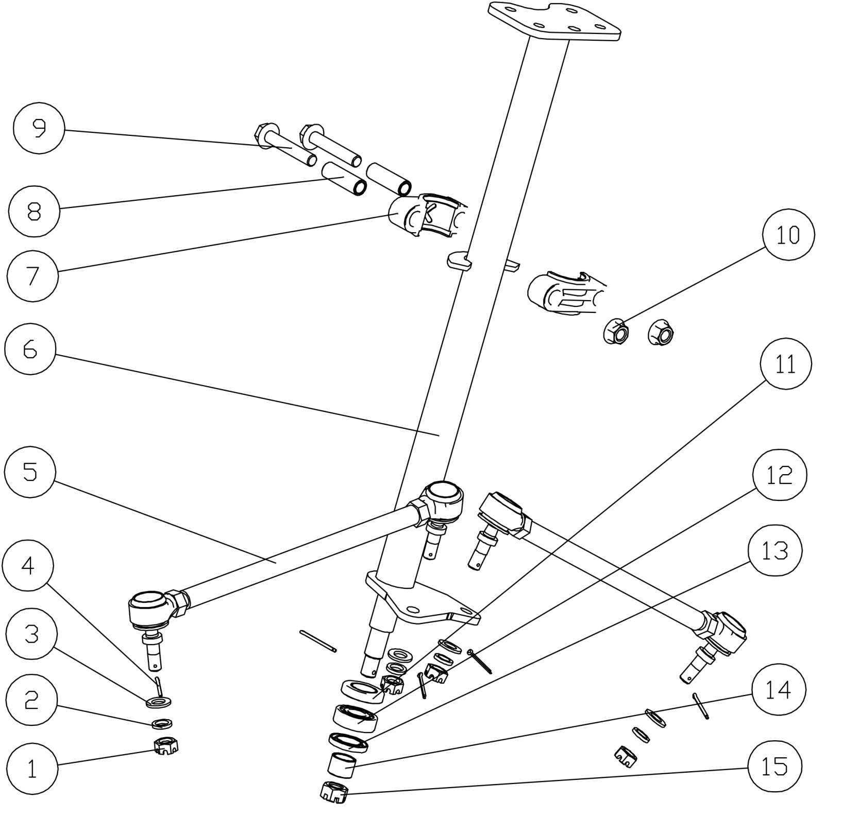 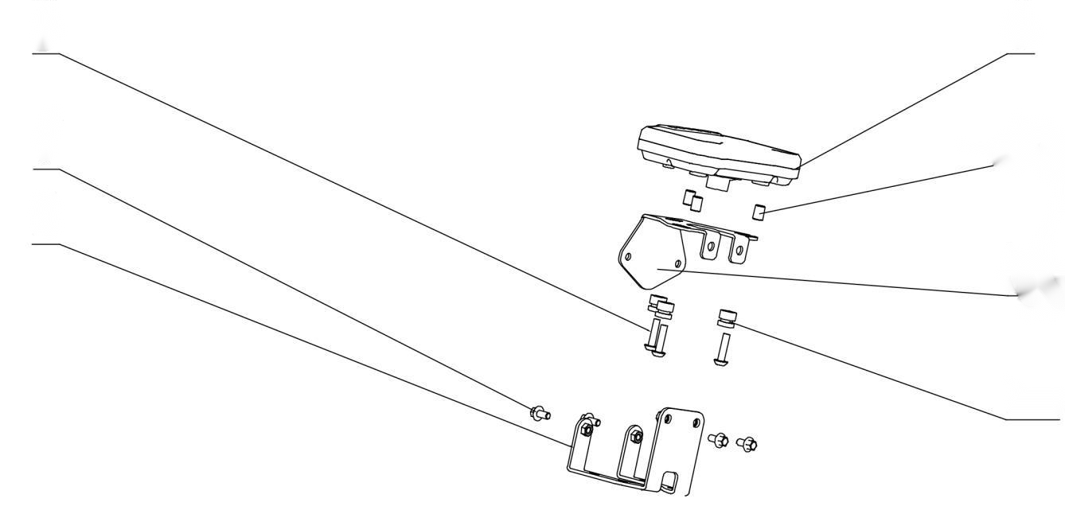
18
19

17
20

16

21

22

23

方向柱组件(steering stem assy)
序号 | 件号 | 英文名字 | 中文名称 | 规格型号 | 单位 | 数量 |  | 备注
NO. | ERP NO. | English name | Chinese name | Type | Unit | Quantity | Order Quantity | Remark
1 | 404011001002 | nut | 六角开槽螺母 | M10X1.25 | pcs | 4
2 | 405003001004 | washer | 标准型弹簧垫圈 | ￠10(GB/T 93) | pcs | 2
3 | 405006006002 | washer | 平垫圈 | ￠10X￠20X1.5 | pcs | 2
4 | 407005005001 | split pin | 开口销 | ￠2.5X30mm(GB/T 91-2000) | pcs | 5
5 | 305016010002 | ball joint lever | 转向拉杆 | AGA-16_拉杆长230mm_一端球头螺杆长22mm_另一端球头螺杆长28mm_,带2只开槽螺母M10X1.25 | pcs | 2
6 | 310023048002 | steering stem | 方向柱 | AGA-16 | pcs | 1
7 | 310039003001 | steering stem riser | 方向柱锁扣 | AGA-2A_14mmX51mm_内孔￠32_可发性聚苯乙烯 | pcs | 2
8 | 319001265001 | spacer | 方向柱锁扣衬套 | ￠10.5X￠14X42 | pcs | 2
9 | 401002022001 | bolt | 六角法兰面螺栓细牙小系列 | M10X1.25X60-F_8.8级(GB/T 5789) | pcs | 2
10 | 404005003002 | nut | 细牙全金属六角法兰面锁紧螺母 | M10X1.25(GB/T 6187.2) | pcs | 2
11 | 319018026001 | seal | 油封 | ￠20X￠35X7mm | pcs | 1
12 | 409006001001 | bearing | 调心球轴承 | 1202(GB/T281-2013) | pcs | 1
13 | 319018027001 | seal | 油封 | ￠20X￠32X5mm | pcs | 1
14 | 601001391001 | spacer | 方向柱隔套 | ￠20X2.0X15mm | pcs | 1
15 | 404011002002 | nut | 六角开槽薄螺母细牙A和B级 | M12X1.25(GB/T9459) | pcs | 1
16 | 303026015002 | lower bracket | 仪表下支架 | AGA-16（配RD-ABL201903仪表） | pcs | 1
17 | 401001006001 | bolt | 六角法兰面螺栓 | M6X12mm_4.8级 | pcs | 4
18 | 403004016003 | bolt | 内六角平圆头螺栓 | M6X20_4.8级_圆头直径12mm(非标) | pcs | 3
19 | 317001693001 | speedmeter | 仪表 | RD-ABL201903方形仪表_电喷车专用_配骏凯20X11-10拖花/A花后轮(轮径600))_带3个橡胶圈_背面打标" AGA-16 EFI/600" | pcs | 1
20 | 601001399001 | spacer bush | 仪表固定隔套 | ￠6.2X￠8X13（配RD-ABL201903仪表） | pcs | 3
21 | 303026012004 | upper bracket | 仪表上支架 | AGA-16（配RD-ABL201903仪表） | pcs | 1
22 |  | rubber mat | 仪表固定胶垫 | ￠1.5X￠9X14 | pcs | 3
23 | 319053001002 | strengthening plate | 方向柱锁扣加强片_电泳黑 | 钢板1.5mm | pcs | 1
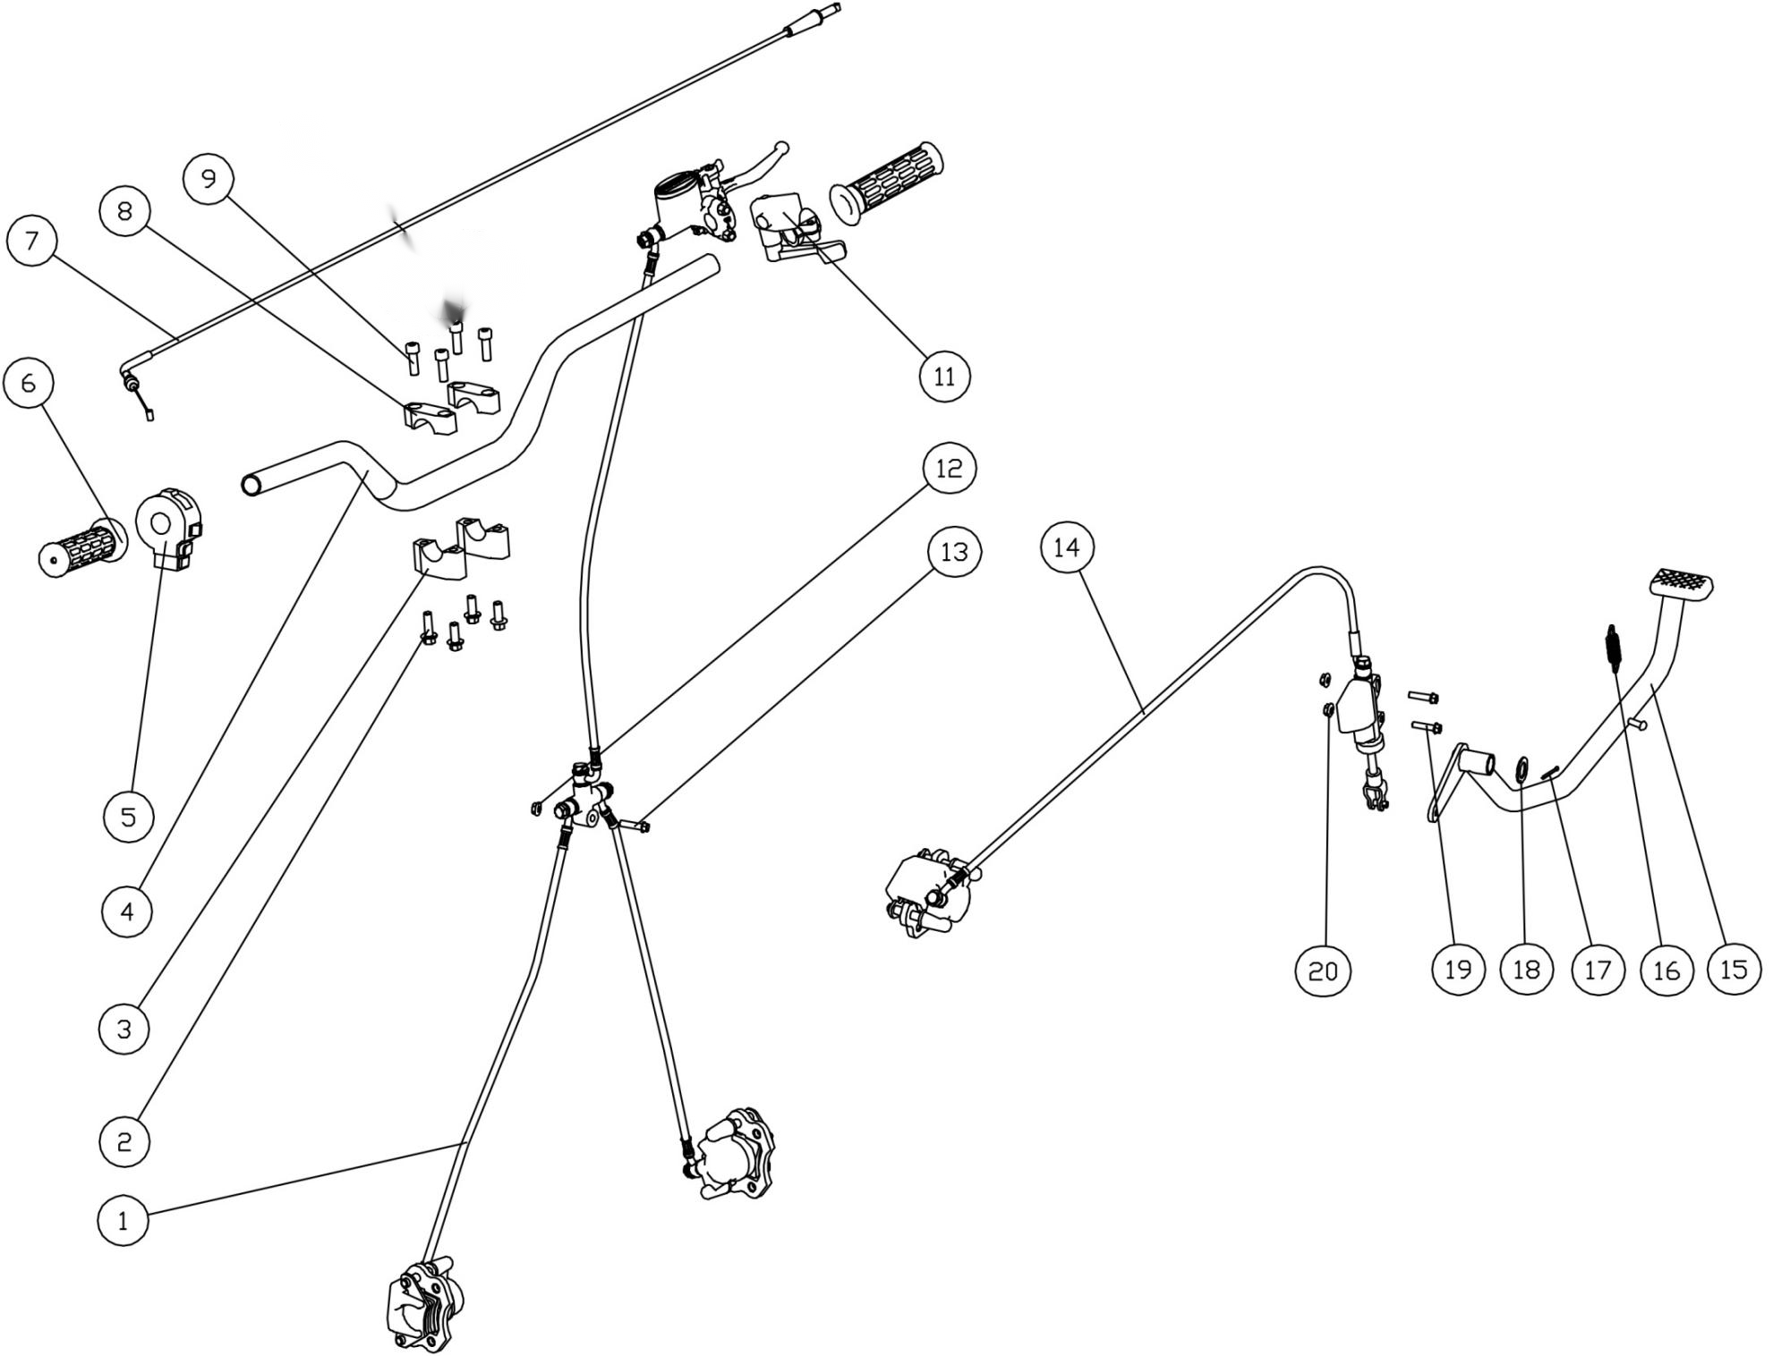

方向把组件/制动系统(Handlebar/brake system)
序号 | 件号 | 英文名字 | 中文名称 | 规格型号 | 单位 | 数量 |  | 备注
NO. | ERP NO. | English name | Chinese name | Type | Unit | Quantity | Order Quantity | Remark
1 | 308001204001 | front brake assy | 前碟刹器 | AGA-16_一拖二_主油管长450mm_分油管长690mm-C5上泵,_如意左右黑色下泵_配前刹开关线L=600mm前刹开关插件DJ7021A-2.8-21_配160mm前碟刹盘 | pcs | 1
2 | 401001049002 | bolt | 六角法兰面螺栓-加大系列-B级 | M8X20mm_8.8级(GB/T 5789) | pcs | 4
3 | 310134001001 | handlebar risers_Lower | 方向把卡座下 | AGA-16_长宽高60X22X30mm_内孔直径28mm_孔距40mm_铝 | pcs | 2
4 | 310001149002 | handlebar | 方向把 | AGA-16_加高缩管变径_不带横杆_800mm_铁 | pcs | 1
5 | 316001026001 | main switch | 组合开关 | 佳佛雷左开关_功能：近远光_启动_喇叭_不带风门支架_熄火开关接线位倒置 | pcs | 1
6 | 310003024003 | handle grips | 手把套 | 总长L=115mm_内孔￠22mm_深度L=112mm_法兰￠47mm_TPE料_G39 | pcs | 1
7 | 310014068001 | throttle cable | 油门线 | 管长1095mm_自由行程70mm | pcs | 1
8 | 310133001001 | handlebar risers _Top | 方向把卡座上 | AGA-16_长宽高60X22X20mm_内孔直径28mm_孔距40mm_铝 | pcs | 1
9 | 403005060002 | bolt | 内六角圆柱头螺钉 | M8X25mm_8.8级(GB/T70.1) | pcs | 4
11 | 310007032001 | Thumb throttle | 油门座 | 独立加油器总成 | pcs | 1
12 | 404004001003 | nut | 粗牙全金属六角法兰面锁紧螺母 | M6(GB/T 6187.1) | pcs | 1
13 | 401001015001 | bolt | 六角法兰面螺栓-加大系列-B级 | M6X35mm_8.8级(GB/T 5789) | pcs | 1
14 | 308003079001 | rear brake assy | 后碟刹器 | AGA-16_脚后刹_油管长650mm_带液压开关 | pcs | 1
15 | 310031065002 | Rear Brake Lever | 后刹踏杆 | AGA-16改进 | pcs | 1
16 | 319007021001 | spring | 圆柱螺旋拉伸弹簧 | 62mmX￠2mm | pcs | 1
17 | 407005005001 | split pin | 开口销 | ￠2.5X30mm(GB/T 91-2000) | pcs | 1
18 | 405006022002 | washer | 平垫圈 | ￠16X￠30X2.5 | pcs | 1
19 | 401001011002 | bolt | 六角法兰面螺栓-加大系列-B级 | M6X25mm_8.8级(GB/T 5789) | pcs | 2
20 | 404004001003 | nut | 粗牙全金属六角法兰面锁紧螺母 | M6(GB/T 6187.1) | pcs | 2
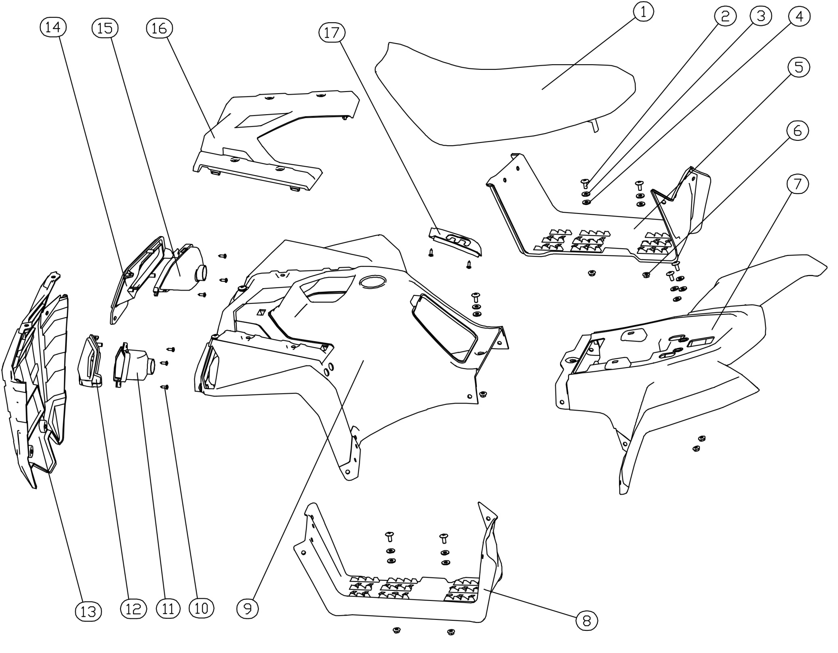 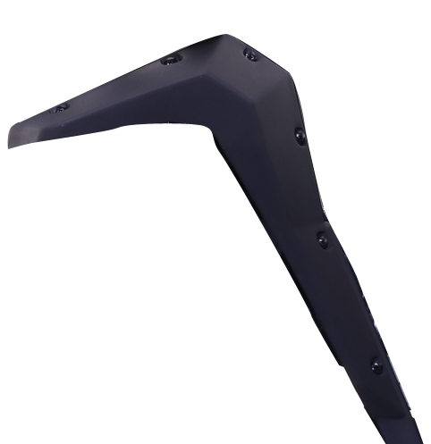 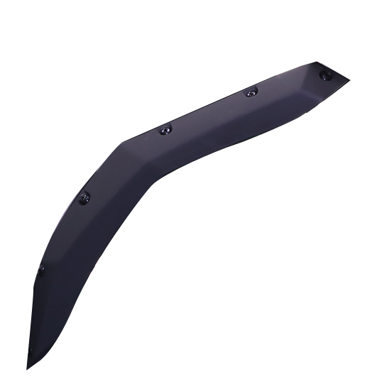

18
19

20

21

塑件/前大灯(Plastic/head light)
序号 | 件号 | 英文名字 | 中文名称 | 规格型号 | 单位 | 数量 |  | 备注
NO. | ERP NO. | English name | Chinese name | Type | Unit | Quantity | Order Quantity | Remark
1 | 313001215001 | Seat | 座垫 | AGA-16_弹力粗磨砂一张皮，边缘不上松紧带_黑色底板_,4.5mm厚缓冲胶柱_座垫底板带有“APOLLO AGA-16"标识_底板改进 | 个 | 1
2 | 403014007002 | bolt | 十字大扁头螺钉 | M6X20mm_4.8级 | 件 | 39
3 | 405006040002 | washer | 平垫圈 | ￠6X￠16X1.5 | 个 | 39
4 | 319016024001 | rubber washer | 橡胶垫片 | ￠6X￠16X2.5 | 个 | 39
5 | 304068005001 | R. footplate | 右脚踏板 | AGA-16车型 | 个 | 1
6 | 404018001001 | nut | 法兰防滑螺母 | M6(防滑花纹)_GB6177 | 个 | 35
7 | 304043022010 | rear body cover | 后车体_喷漆绿色 | AGA-16车型 | 个 | 1
8 | 304067005001 | L. footplate | 左脚踏板 | AGA-16车型 | 个 | 1
9 | 304044011004 | Front body cover | 前车体_喷漆绿色 | AGA-16车型 | 个 | 1
10 | 403009001001 | bolt | 十字半圆头自攻螺丝 | M4X12mm_4.8级 | 个 | 12
11 | 316025028001 | left front light | 前大灯左 | AGA-16-T3B_HS1 12V 35/35W卤素灯泡_线长250_普通三孔插件_,带认证标识 | 只 | 1
12 | 304043021001 |  | 左前大灯装饰罩 | AGA-16车型 | 个 | 1
13 | 304043019001 | head cover | 前保护罩 | AGA-16车型 | 个 | 1
14 | 304043020001 |  | 右前大灯装饰罩 | AGA-16车型 | 个 | 1
15 | 316024030001 | right front light | 前大灯右 | AGA-16-T3B_HS1 12V 35/35W卤素灯泡_线长250_普通三孔插件_,带认证标识 | 只 | 1
16 | 304069002001 | Plactic body head cover | 前保护罩上装饰板 | AGA-16车型 | 个 | 1
17 | 304078001001 | gear shifter cover | 档位杆装饰盖 | AGA-16车型 | 个 | 1
18 | 304083001001 | L.front plastic edge cover | 前轮眉左_黑色 | AGA-16-T3B_共丙200g | 个 | 1
19 | 304084001001 | R.front plastic edge cover | 前轮眉右_黑色 | AGA-16-T3B_共丙200g | 个 | 1
20 | 304085001001 | L.rear plastic edge cover | 后轮眉左_黑色 | AGA-16-T3B_共丙170g | 个 | 1
21 | 304086001001 | R.rear plastic edge cover | 后轮眉右_黑色 | AGA-16-T3B_共丙170g | 个 | 1
 | 405006040002 | washer | 平垫圈_镀彩锌 | ￠6X￠16X1.5(GB/T 97.1) | 个 | 20
 | 319016024001 | rubber washer | 橡胶垫片_黑色 | ￠6X￠16X2.5 | 个 | 20
 | 404018001001 | nut | 法兰防滑螺母_镀白锌 | M6(GB/T6177.1) | 个 | 20
 | 403014006006 | bolt | 十字大扁头螺钉_电泳黑色 | M6X16mm_4.8级(非标) | 个 | 24
19
18
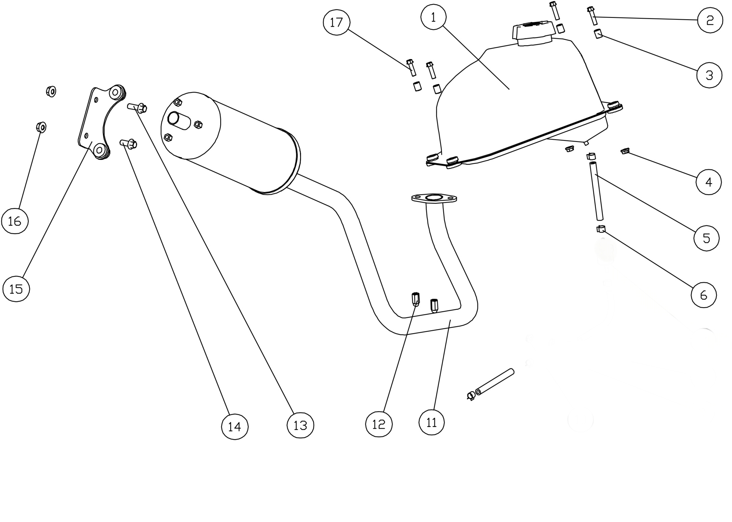 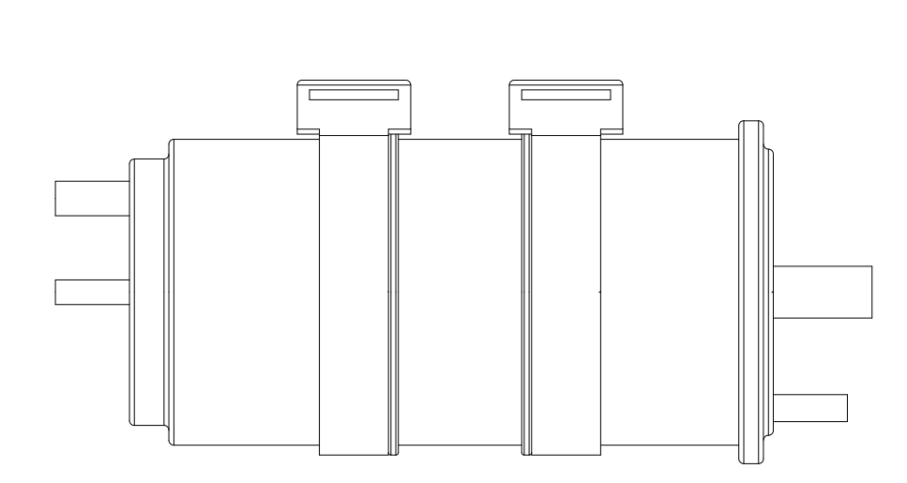 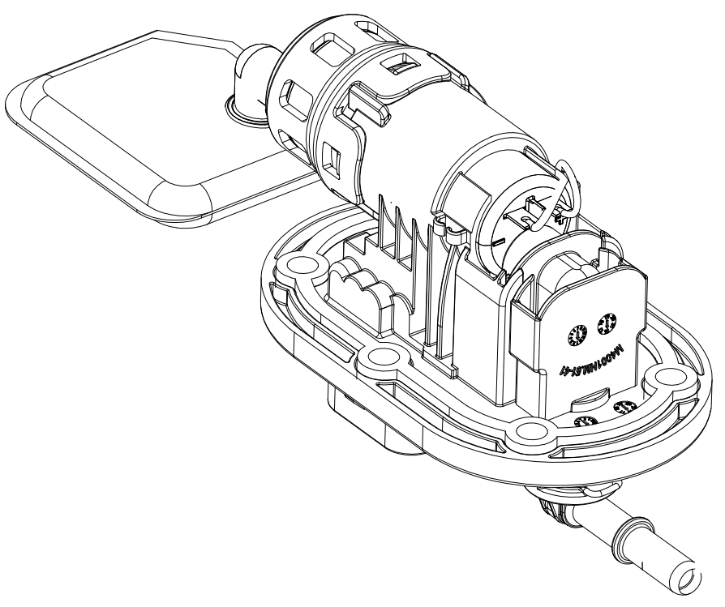

10

7

8

9

20
21

排气管/油箱(Muffler/fuel tank)
序号 | 件号 | 英文名字 | 中文名称 | 规格型号 | 单位 | 数量 |  | 备注
NO. | ERP NO. | English name | Chinese name | Type | Unit | Quantity | Order Quantity | Remark
1 | 312001083002 | steel fuel tank | 铁油箱 | AGA-16_带油量传感器_(阿波罗打码：Y-36-01050100)螺纹加油口_带内置油泵_带油泵安装法兰__带内铁外塑的密封油箱盖(阿波罗公司打码：Y-36-01050100) | pcs | 1
2 | 401001011002 | Bolt | 六角法兰面螺栓-加大系列-B级 | M6X25mm_8.8级(GB/T 5789) | pcs | 2
3 | 319002027001 | bush | 衬套 | ￠6.2X￠12X10(￠7.5X￠7)_铁 | pcs | 4
4 | 404004001003 | nut | 粗牙全金属六角法兰面锁紧螺母 | M6(GB/T 6187.1) | pcs | 2
5 | 301044102001 | EPA fuel hose | EPA油管(睿威)_黑色 | ￠4X￠11(单位:米)喷码-Rewin FKH EPA-HZR-A15 EPA COMPLIANT,Q-18-031B | pcs | 1
6 | 319005003001 | hose clamp | 钢带环箍卡扣 | ￠9X8X0.8 | pcs | 6
7 | 318107002001 | Tubing express connector | 油管快速接口（弯阴极快速接头-ID5)_本色 | 型号7.89快速弯接头（细-接油管处）_连接高压油管 | pcs | 1
8 | 318107001001 | Tubing express connector | 油管快速接口（直阴极快速接头-ID5)_本色 | 型号7.89快速直接头（细-接油管处）_连接高压油管 | pcs | 1
9 | 318108001001 | clip | 油管卡扣_不锈钢 | 单耳无极卡箍_大小9.4-11.9mm | pcs | 2
10 | 312011001001 | Built-in oil pump | 内置油泵_本色 | M-PT06E-250型号_3.0Kpa_进口泵芯及刷片 | pcs | 1
11 | 302001120001 | exhaust muffler | 排气消声器 | AGA-16_EPA_电喷车_带触媒(长100)_配巨能180发动机(标识为2)_,带可拆卸的火花消除器_高温烤漆_带防烫片_带￠30石棉垫 | pcs | 1
12 | 404008004002 | locknut | 盖型螺母 | M6X22mm(GB/T 923) | pcs | 2
13 | 401001051002 | Bolt | 六角法兰面螺栓-加大系列-B级 | M8X25mm_8.8级(GB/T 5789) | pcs | 1
14 | 401001049002 | Bolt | 六角法兰面螺栓-加大系列-B级 | M8X20mm_8.8级(GB/T 5789) | pcs | 1
15 | 609032001001 | muffler stand | 消声器固定支架 | AGA-16_带橡胶缓冲套 | pcs | 1
16 | 404004002002 | nut | 粗牙全金属六角法兰面锁紧螺母 | M8(GB/T 6187.1) | pcs | 2
17 | 401001009002 | Bolt | 六角法兰面螺栓-加大系列-B级 | M6X20mm_8.8级(GB/T 5789) | pcs | 2
18 | 315214001001 | lambda sensor | 氧传感器_本色 | EPA 专用高敏度氧传感器_线长300mm | pcs | 1
19 | 312012001001 | Anti-tipping valve | 防倾倒阀_黑色 | AGA-16电喷车用_DPFC-ML (管口角度180度) | pcs | 1
20 | 610003003001 | carbon tank | 碳罐_黑色 | AGA-16电喷车用_圆形TY250 | pcs | 1
21 | 312004009003 | EPA fuel hose | EPA油管(睿威)_黑色 | ￠4X￠11(单位:米)喷码-Rewin FKH EPA-HZR-A15 EPA COMPLIANT,Q-18-031B | pcs | 3

